Đăng nhập
Project Name | XÂY DỰNG HỆ THỐNG QUẢN LÝ NHÂN SỰ TÍCH HỢP CHATBOT AI HỖ TRỢ TRA CỨU THÔNG TIN
Module Code | Đăng nhập
 | Hoàn thành | Lỗi | Chưa kiểm tra | Bị chăn | Tổng số trường hợp thử nghiệm
Round 1 | 11 | 0 | 0 | 0 | 11
Round 2 | 5 | 0 | 0 | 0 | 5

 | 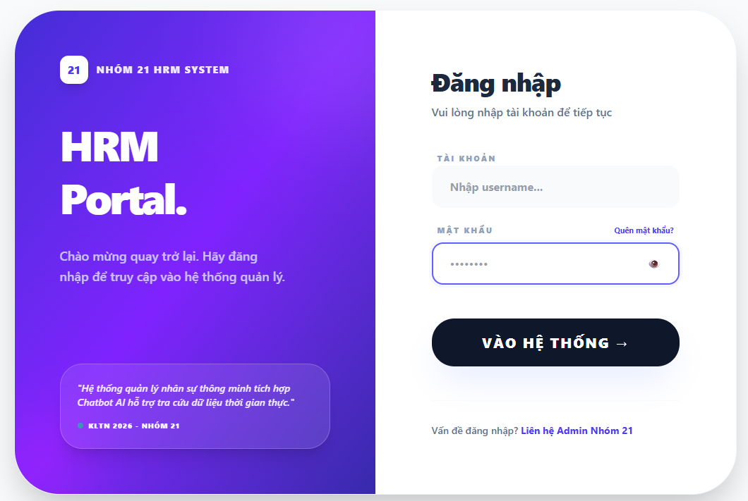

Test Case ID | Mô tả | Hành động | Điều kiện tiên quyết | Kết quả mong đợi | Kết quả thực tế | Kết quả |  |  | Kết quả |  |  | Chú thích
 |  |  |  |  |  | Vòng 1 |  |  | Vòng 2
 |  |  |  |  |  | Trạng thái | Ngày kiểm tra | Người kiểm tra | Trạng thái | Ngày kiểm tra | Người kiểm tra
GUI_SHOW Trang đăng nhập
GUI-DN01 | [ Đăng Nhập] Label |  |  | -Label : black -Status : enable | -Label : black -Status : enable | Passed | 2026-03-28 | Rin | Passed
GUI-DN02 | [Tên đăng nhập] Textbox |  |  | -Text color : black -Status : enable | -Text color : black -Status : enable | Passed | 2026-03-28 | Rin | Passed
GUI-DN03 | [Mật khẩu] Textbox |  |  | -Text color : black -Status : enable | -Text color : black -Status : enable | Passed | 2026-03-28 | Rin | Passed
GUI-DN04 | [Quên mật khẩu?] Checkbox |  |  | -Text color : white -Status : enable | -Text color : white -Status : enable | Passed | 2026-03-28 | Rin | Passed
GUI-DN05 | [ Liên hệ Admin Nhóm 21]Link |  |  |  |  |  | 2026-03-28 | Rin | Passed
GUI-DN06 | [SIGN IN] Button |  |  | -Text color : white -Status : enable | -Text color : white -Status : enable | Passed | 2026-03-28 | Rin | Passed
FUNCTION_SHOW Trang đăng nhập
FUNC-DN01 | Đăng nhập thành công vào trang admin | 1. Nhập username và password của admin 2. Chọn "VÀO HỆ THỐNG". | Truy cập vào hệ thống | Đi đến trang Dashboard | Đi đến trang Dashboard | Passed | 2026-03-28 | Rin | Passed | 2026-04-05 | Duyên
FUNC-DN02 | Đăng nhập thất bại khi điền sai Username hoặc Password | 1. Nhập ussername hoặc password sai 2. Chọn "VÀO HỆ THỐNG". | Truy cập vào hệ thống | Hệ thống thông báo lỗi : "Tên đăng nhập hoặc mật khẩu không đúng, vui lòng nhập lại!" | Hệ thống thông báo lỗi : "Tên đăng nhập hoặc mật khẩu không đúng, vui lòng nhập lại!" | Passed | 2026-03-28 | Rin | Passed | 2026-04-05 | Duyên
FUNC-DN03 | Để trống trường "Mật khẩu". | 1 .Nhập tên tài khoản 2. Không nhập dữ liệu trường "Mật khẩu". 3. Chọn "VÀO HỆ THỐNG". | Truy cập vào hệ thống | Thông báo lỗi : "Bạn chưa nhập mật khẩu vàol !" | Thông báo lỗi : "Bạn chưa nhập mật khẩu vàol !" | Passed | 2026-03-28 | Rin | Passed | 2026-04-05 | Duyên
FUNC-DN04 | Để trống trường "Tên đăng nhập" | 1. Để trông trường username | Truy cập vào hệ thống | Hệ thống thông báo lỗi : "Vui lòng nhập vào ô này". | Hệ thống thông báo lỗi : "Vui lòng nhập vào ô này". | Passed | 2026-03-28 | Rin | Passed | 2026-04-05 | Duyên
FUNC-DN05 | Để trống tất cả các trường dữ liêu | 1 .Không nhập use name 2. Không nhập dữ liệu trường "Mật khẩu". 3. Chọn "VÀO HỆ THỐNG". | Truy cập vào hệ thống | Hệ thống thông báo lỗi : "Vui lòng nhập vào ô này". | Hệ thống thông báo lỗi : "Vui lòng nhập vào ô này". | Passed | 2026-03-28 | Rin | Passed | 2026-04-05 | Duyên

Đăng xuất
Project Name | XÂY DỰNG HỆ THỐNG QUẢN LÝ NHÂN SỰ TÍCH HỢP CHATBOT AI HỖ TRỢ TRA CỨU THÔNG TIN
Module Code | Đăng xuất(Admin/Manager/Nhân viên)
 | Hoàn thành | Lỗi | Chưa kiểm tra | Bị chăn | Tổng số trường hợp thử nghiệm
Round 1 | 8 | 0 | 0 | 0 | 8
Round 2 | 4 | 0 | 0 | 0 | 4
 | 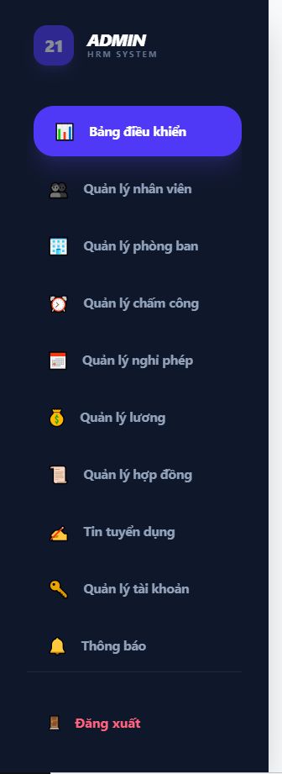 | 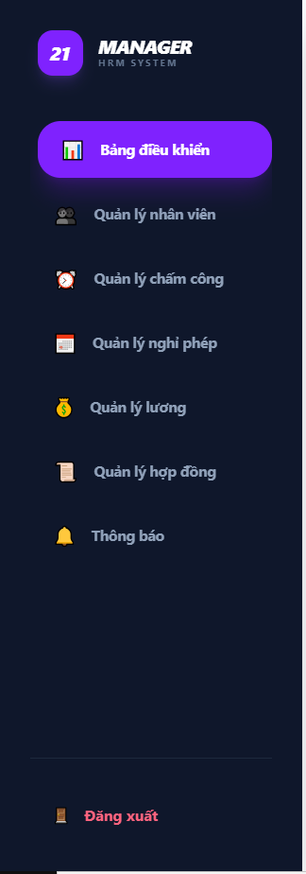 | 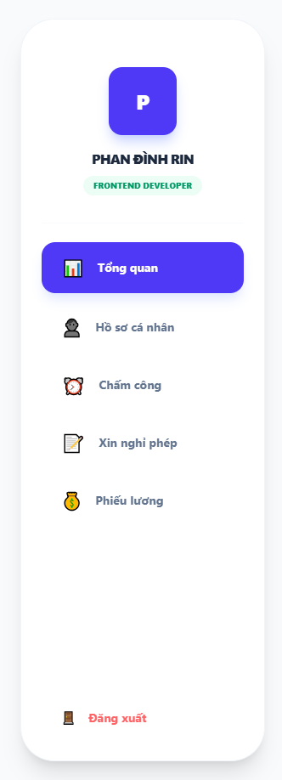

Test Case ID | Mô tả | Hành động | Điều kiện tiên quyết | Kết quả mong đợi | Kết quả thực tế | Kết quả |  |  | Kết quả |  |  | Chú thích
 |  |  |  |  |  | Vòng 1 |  |  | Vòng 2
 |  |  |  |  |  | Trạng thái | Ngày kiểm tra | Người kiểm tra | Trạng thái | Ngày kiểm tra | Người kiểm tra
GUI_SHOW Đăng xuất
GUI-DX01 | Kiểm tra vị trí hiển thị |  |  | Nút "Đăng xuất" nằm ở vị trí dưới cùng, tách biệt với các chức năng nghiệp vụ | Hiển thị đúng vị trí, không bị che khuất | Passed | 2026-03-29 | Khánh
GUI-DX02 | Kiểm tra Icon & Nhãn |  |  | Hiển thị Icon "Logout" (mũi tên thoát) và text "Đăng xuất" rõ ràng | Icon và text sắc nét, đúng font hệ thống | Passed | 2026-03-29 | Khánh
GUI-DX03 | Hiệu ứng tương tác (Hover) |  |  | Nút thay đổi độ sáng hoặc đổi màu nền nhẹ | Hiệu ứng phản hồi tốt, người dùng dễ nhận biết | Passed | 2026-03-29 | Khánh
GUI-DX04 | Tính đồng bộ (Responsive) |  |  | Nút Đăng xuất tự động thu gọn (chỉ hiện icon) hoặc ẩn vào menu mobile | Giao diện co giãn chuẩn, không lỗi layout | Passed | 2026-03-29 | Khánh
FUNCTION_SHOW Đăng xuất
FUNC-DX01 | Xác thực click Đăng xuất | 1. Nhấn trực tiếp vào nút [Đăng xuất] | Đang trong phiên làm việc (Session active) | Hệ thống thực hiện lệnh Logout; màn hình chuyển hướng ngay lập tức về trang Login | Điều hướng về trang Login thành công | Passed | 2026-03-29 | Khánh | Passed | 2026-04-05 | Khoa
FUNC-DX02 | Xác thực xóa Session/Token | 1. Nhấn Đăng xuất -> Sau đó gõ URL trang quản trị"/admin/dashboard" | Đã thực hiện thao tác Đăng xuất | Hệ thống chặn truy cập và tự động đẩy về trang Login | Phiên làm việc đã bị hủy hoàn toàn trong hệ thống | Passed | 2026-03-29 | Khánh | Passed | 2026-04-05 | Khoa
FUNC-DX03 | Kiểm tra nút Back trình duyệt | 1. Nhấn Đăng xuất thành công 2. Nhấn nút mũi tên Back (Quay lại) trên trình duyệt | Đã đăng xuất | Trang web không được hiển thị lại dữ liệu cũ; yêu cầu đăng nhập lại nếu muốn vào | Trình duyệt không load lại dữ liệu cũ của sếp/nhân viên/admin | Passed | 2026-03-29 | Khánh | Passed | 2026-04-05 | Khoa
FUNC-DX04 | Đăng xuất trên nhiều Tab | 1.Mở 2 tab cùng 1 tài khoản 2.Tab 1 nhấn Đăng xuất 3.Sang Tab 2 nhấn F5 | Đang ở trang Login sau khi logout | Các biến lưu trữ Token/Session trong LocalStorage hoặc Cookie phải bị xóa sạch | Không còn dấu vết Token cũ trong trình duyệt | Passed | 2026-03-29 | Khánh | Passed | 2026-04-05 | Khoa

Quản lý tài khoản
Project Name | XÂY DỰNG HỆ THỐNG QUẢN LÝ NHÂN SỰ TÍCH HỢP CHATBOT AI HỖ TRỢ TRA CỨU THÔNG TIN
Module Code | Quản lý tài khoản
 | Hoàn thành | Lỗi | Chưa kiểm tra | Bị chặn | Tổng lần kiểm tra
Round 1 | 18 | 1 | 0 | 0 | 18
Round 2 | 10 | 0 | 0 | 0 | 10
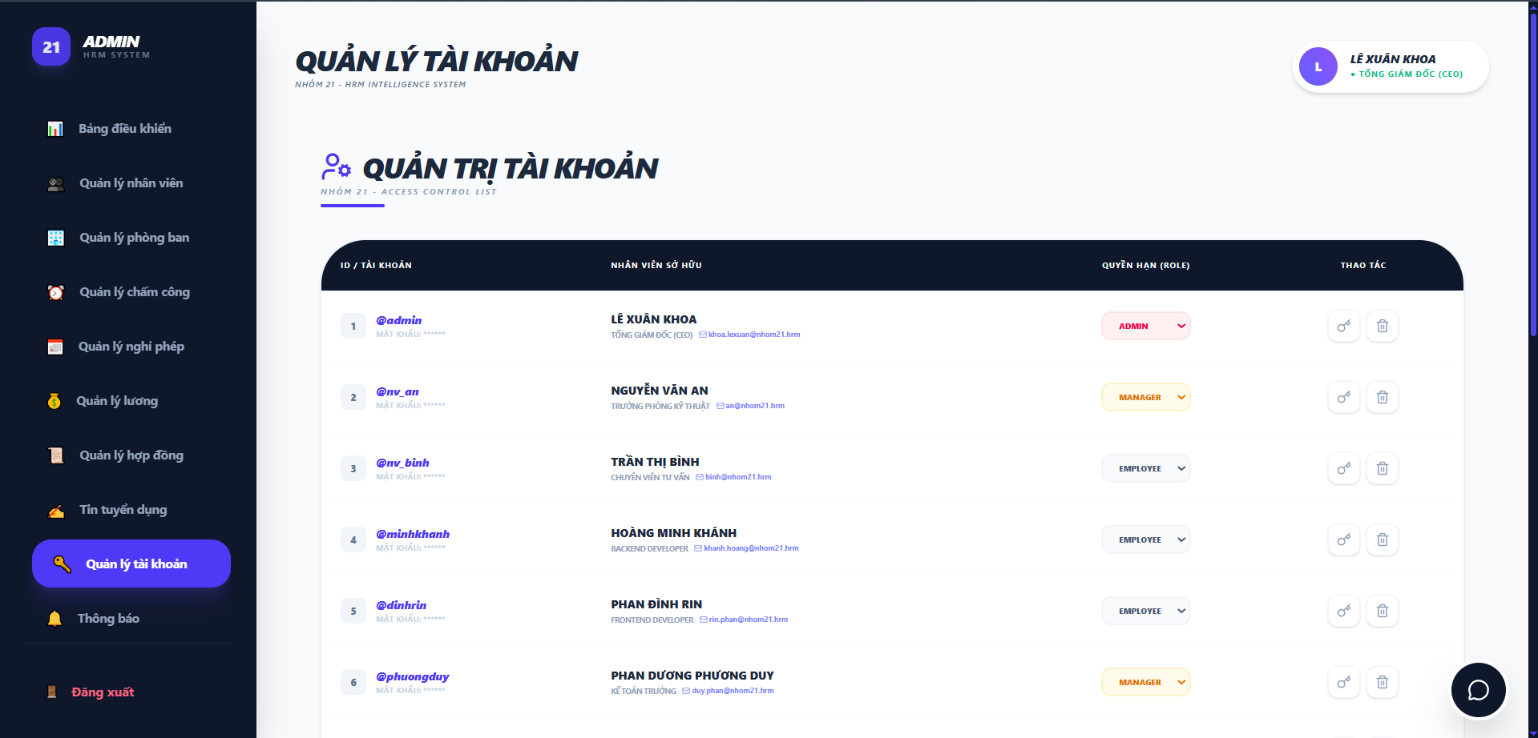

Test Case ID | Mô tả | Quy trình | Điều kiện tiên quyết | Kết quả mong đợi | Kết quả thực tế | Kết quả |  |  |  |  |  | Chú thích
 |  |  |  |  |  | Vòng 1 |  |  | Vòng 2
 |  |  |  |  |  | Trạng thái | Ngày kiểm tra | Người kiểm tra | Trạng thái | Ngày kiểm tra | Người kiểm tra
GUI_SHOW Quản lý tài khoản
GUI-QLTK01 | Kiểm tra hiển thị tiêu đề chính |  |  | Hiển thị đúng Text: "QUẢN LÝ TÀI KHOẢN" | Label: "QUẢN LÝ TÀI KHOẢN"; trạng thái enable | Passed | 2026-04-01 | Khoa | Passed
GUI-QLTK02 | Kiểm tra tiêu đề phụ (Access Control) |  |  | Hiển thị đúng Text: "QUẢN TRỊ TÀI KHOẢN" kèm icon người dùng | Label hiển thị đúng font và icon | Passed | 2026-04-01 | Khoa | Passed
GUI-QLTK03 | Kiểm tra cấu trúc bảng tài khoản |  |  | Hiển thị đủ 4 cột: ID/TÀI KHOẢN, NHÂN VIÊN SỞ HỮU, QUYỀN HẠN (ROLE), THAO TÁC | Bảng căn lề chuẩn, dễ theo dõi | Passed | 2026-04-01 | Khoa | Passed
GUI-QLTK04 | Kiểm tra định dạng màu sắc Role |  |  | Admin: Đỏ Manager: Cam Employee: Xám | Màu sắc hiển thị đúng theo phân cấp vai trò | Passed | 2026-04-01 | Khoa | Passed
GUI-QLTK05 | Danh sách dòng thời gian |  |  | Hiển thị danh sách các thẻ tin nhắn bo góc màu trắng | Các thẻ tin sắp xếp theo chiều dọc | Passed | 2026-04-01 | Khoa | Passed
GUI-QLTK06 | Kiểm tra bộ icon Thao tác |  |  | Hiển thị icon thùng rác màu xám ở góc phải mỗi thẻ | Icon nhỏ gọn, đúng vị trí | Passed | 2026-04-01 | Khoa | Passed
GUI-QLTK07 | Kiểm tra trạng thái Hover của dòng | Di chuột qua một hàng bất kỳ trong bảng | Bảng đang hiển thị danh sách tài khoản | Dòng đang được di chuột vào sẽ thay đổi màu nền nhẹ để nhận diện | Hiệu ứng Hover hoạt động mượt mà, giúp tránh nhìn nhầm dòng | Passed | 2026-04-01 | Khoa | Passed
GUI-QLTK08 | Kiểm tra Tooltip icon Thao tác | Di chuột vào icon "Chìa khóa" và "Thùng rác" |  | Hiển thị văn bản gợi ý (Tooltip): "Reset mật khẩu" hoặc "Xóa tài khoản" | Người dùng hiểu rõ chức năng trước khi nhấn | Passed | 2026-04-01 | Khoa | Passed
FUNCTION_SHOW Quản lý tài khoản
FUNC-QLTK01 | Xác thực thay đổi Quyền hạn (Role) | 1. Click vào Dropdown Role của một nhân viên. 2. Chọn một Role khác. | Admin có quyền ACL | Hệ thống cập nhật Role mới cho tài khoản ngay lập tức | Quyền hạn được cập nhật thành công trong DB | Passed | 2026-04-01 | Khoa | Passed | Duyên | 2026-04-07
FUNC-QLTK02 | Xác thực tính năng Reset mật khẩu | 1. Nhấn vào icon chìa khóa tại một tài khoản bất kỳ. 2. Nhấn xác nhận tại thông báo Reset. | Tài khoản đang ở trạng thái hoạt động. | Hệ thống đặt lại mật khẩu của tài khoản đó về "123456". | Mật khẩu được cập nhật thành công trong CSDL. | Passed | 2026-04-01 | Khoa | Passed | Duyên | 2026-04-07
FUNC-QLTK03 | Xác thực Popup xác nhận Reset | 1. Nhấn icon chìa khóa. 2. Quan sát thông báo hiện ra. |  | Hiển thị Popup xác nhận với nội dung: "Reset mật khẩu về 123456 nhé?". | Popup hiển thị đúng nội dung cảnh báo. | Passed | 2026-04-01 | Khoa | Passed | Duyên | 2026-04-07
FUNC-QLTK04 | Xác thực đăng nhập sau khi Reset | 1. Thực hiện Reset mật khẩu một tài khoản. 2. Dùng tài khoản đó đăng nhập với pass "123456". | Đã Reset thành công. | Người dùng có thể truy cập vào hệ thống bằng mật khẩu mặc định mới. | Hệ thống xác thực chính xác mật khẩu 123456. | Passed | 2026-04-01 | Khoa | Passed | Duyên | 2026-04-07
FUNC-QLTK05 | Xác thực xóa tài khoản | 1. Nhấn vào icon thùng rác. 2. Xác nhận xóa trong thông báo. | Tài khoản không phải là Admin | Tài khoản bị xóa khỏi danh sách và không thể đăng nhập | Dữ liệu tài khoản được gỡ bỏ khỏi hệ thống | Passed | 2026-04-01 | Khoa | Passed | Duyên | 2026-04-07
FUNC-QLTK06 | Xác thực ràng buộc xóa chính mình | 1. Nhấn vào icon thùng rác tại dòng tài khoản @admin (Lê Xuân Khoa) | Admin đang đăng nhập bằng chính tài khoản này | Hệ thống hiển thị cảnh báo hoặc không cho phép xóa tài khoản đang đăng nhập | Hệ thống xác nhận xóa thành công | Failed | 2026-04-01 | Khoa | Passed | Duyên | 2026-04-07
FUNC-QLTK07 | Xác thực tính bền vững khi cập nhật Role | 1. Thay đổi Role một tài khoản. 2. Nhấn F5 (Reload) trang web | Đã thực hiện đổi Role thành công | Trạng thái Role mới vẫn được giữ nguyên sau khi tải lại trang | Dữ liệu được ghi nhận vĩnh viễn vào Database | Passed | 2026-04-01 | Khoa | Passed | Duyên | 2026-04-07
FUNC-QLTK08 | Kiểm tra hiển thị thông tin chi tiết | 1. Quan sát cột NHÂN VIÊN SỞ HỮU | Dữ liệu nhân sự đã liên kết với tài khoản | Hiển thị đầy đủ: Họ tên (In đậm), Chức vụ và Email liên kết | Thông tin nhân viên hiển thị chính xác theo hồ sơ | Passed | 2026-04-01 | Khoa | Passed | Duyên | 2026-04-07
FUNC-QLTK09 | Kiểm tra đồng bộ dữ liệu Email | 1. Thay đổi Email của nhân viên bên module Quản lý nhân viên. 2. Quay lại trang Quản lý tài khoản | Nhân viên đã có tài khoản | Email mới cập nhật phải hiển thị đúng tại cột "NHÂN VIÊN SỞ HỮU" | Dữ liệu được đồng bộ hóa giữa các module thành công | Passed | 2026-04-01 | Khoa | Passed | Duyên | 2026-04-07
FUNC-QLTK10 | Xác thực điều hướng Sidebar | 1. Click vào các mục khác và quay lại "Quản lý tài khoản" |  | Sidebar highlight đúng vị trí và load lại dữ liệu bảng | Điều hướng mượt mà, giữ vững trạng thái giao diện | Passed | 2026-04-01 | Khoa | Passed | Duyên | 2026-04-07

Danh sách nhân viên
Project Name | XÂY DỰNG HỆ THỐNG QUẢN LÝ NHÂN SỰ TÍCH HỢP CHATBOT AI HỖ TRỢ TRA CỨU THÔNG TIN
Module Code | Danh sách nhân viên
 | Hoàn thành | Lỗi | Chưa kiểm tra | Bị chăn | Tổng số trường hợp thử nghiệm
Round 1 | 17 | 0 | 0 | 0 | 17
Round 2 | 8 | 0 | 0 | 0 | 8

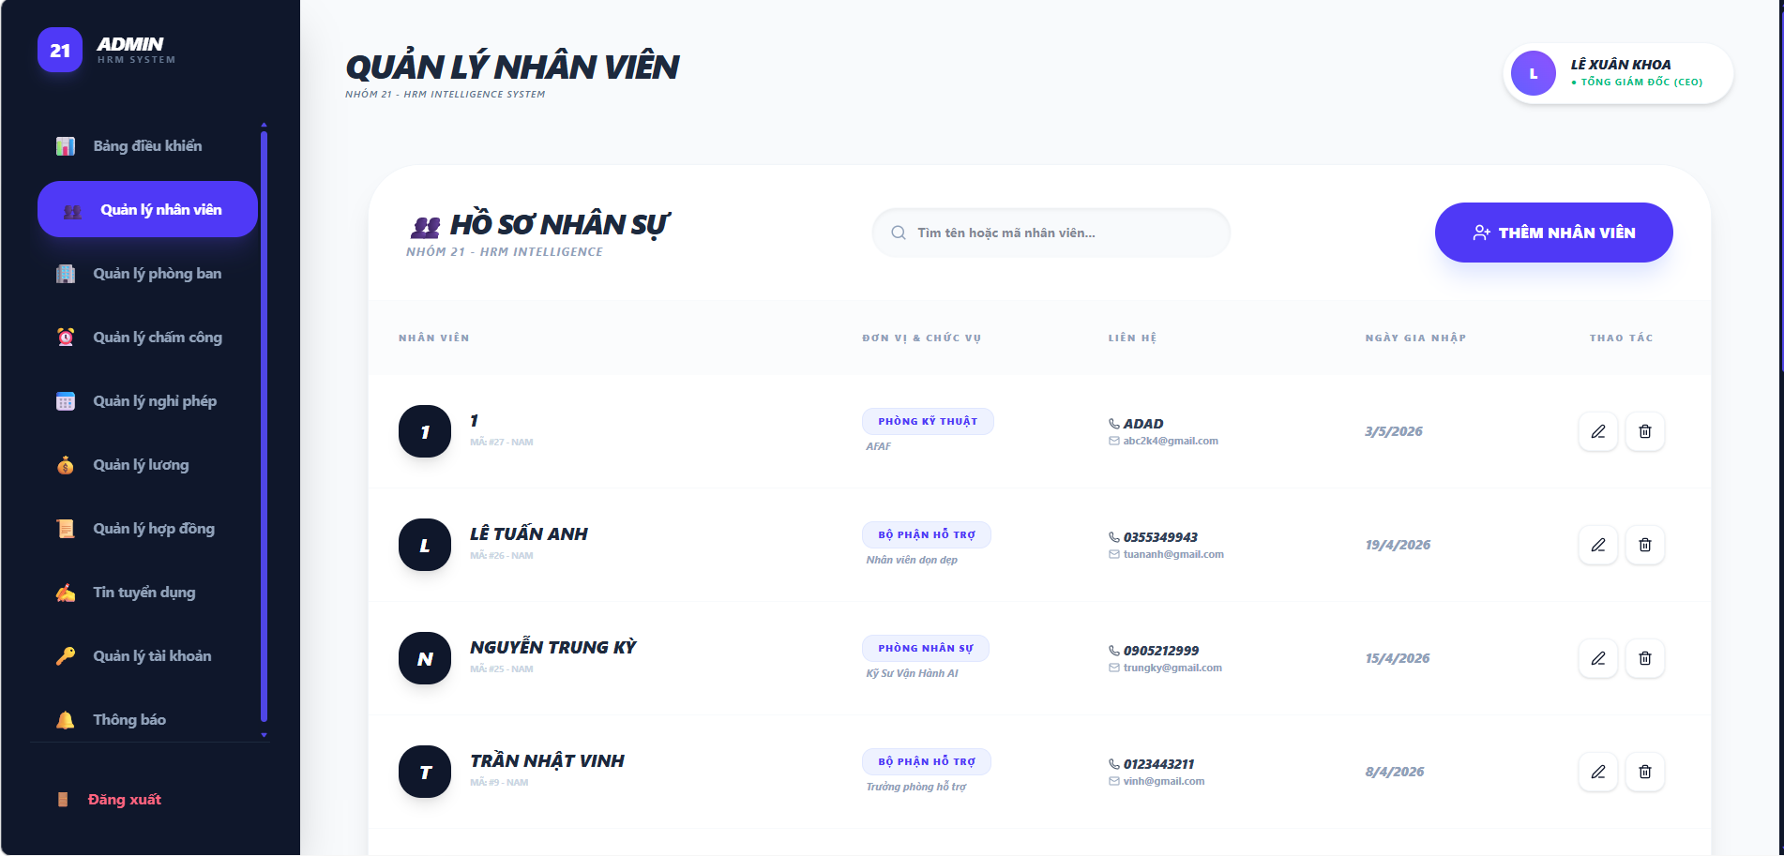
Test Case ID | Mô tả | Hành động | Điều kiện tiên quyết | Kết quả mong đợi | Kết quả thực tế | Kết quả |  |  | Kết quả |  |  | Chú thích
 |  |  |  |  |  | Vòng 1 |  |  | Vòng 2
 |  |  |  |  |  | Trạng thái | Ngày kiểm tra | Người kiểm tra | Trạng thái | Ngày kiểm tra | Người kiểm tra
GUI_SHOW Trang danh sách nhân viên
GUI-QLNV01 | [HỒ SƠ NHÂN SỰ] Label tiêu đề trang |  |  | Label "HỒ SƠ NHÂN SỰ" hiển thị đúng, Status: Enable | -Text color : black -Status : enable | Passed | 2026-03-31 | Duyên
GUI-QLNV02 | [Thanh tìm kiếm] Input Search |  |  | -Text color : black -Status : enable | -Text color : black -Status : enable | Passed | 2026-03-31 | Duyên
GUI-QLNV03 | [THÊM NHÂN VIÊN] Button |  |  | -Text color : black -Status : enable | -Text color : black -Status : enable | Passed | 2026-03-31 | Duyên
GUI-QLNV04 | [Danh sách nhân viên] Table |  |  | -Text color : black -Status : enable | -Text color : black -Status : enable | Passed | 2026-03-31 | Duyên
GUI-QLNV05 | [Sửa] Button |  |  | -Text color : black -Status : enable | -Text color : black -Status : enable | Passed | 2026-03-31 | Duyên
GUI-QLNV06 | [Xóa] Button |  |  | Biểu đồ hiển thị đầy đủ dữ liệu, không bị lỗi, căn chỉnh đúng trong giao diện. | Biểu đồ hiển thị đầy đủ dữ liệu, không bị lỗi, căn chỉnh đúng trong giao diện. | Passed | 2026-03-31 | Duyên
GUI-QLNV07 | [Sidebar – Menu điều hướng] |  |  | -Text color : ưhite -Status : enable | -Text color : ưhite -Status : enable | Passed | 2026-03-31 | Duyên
GUI-QLNV08 | [Avatar + Tên người dùng] |  |  | Hiển thị tên và chức danh của người dùng đang đăng nhập | Hiển thị tên và chức danh của người dùng đang đăng nhập | Passed | 2026-03-31 | Duyên
GUI-QLNV09 | [Đăng xuất] Button |  |  | -Text color : red -Status : enable | -Text color : red -Status : enable | Passed | 2026-03-31 | Duyên
FUNCTION_SHOW Trang danh sách nhân viên
FUNC-QLNV01 | Hiển thị danh sách nhân viên | 1. Đăng nhập. 2. Chọn "Quản lý nhân viên" trên sidebar. | Có dữ liệu nhân viên trong hệ thống | Danh sách nhân viên hiển thị đầy đủ thông tin theo từng dòng | Danh sách nhân viên hiển thị đầy đủ thông tin theo từng dòng | Passed | 2026-03-31 | Duyên | Passed | 2026-04-07 | Khánh
FUNC-QLNV02 | Tìm kiếm theo tên nhân viên hợp lệ | 1. Chọn "Quản lý nhân viên" trên sidebar. 2. Nhập tên nhân viên vào ô tìm kiếm (VD: "Lê Tuấn Anh"). | Có nhân viên tên đó trong hệ thống | Danh sách lọc hiển thị đúng nhân viên cần tìm | Thẻ hiển thị đúng tổng số phòng ban hiện có | Passed | 2026-03-31 | Duyên | Passed | 2026-04-07 | Khánh
FUNC-QLNV03 | Tìm kiếm theo mã nhân viên hợp lệ | 1. Chọn "Quản lý nhân viên" trên sidebar. 2. Nhập mã nhân viên vào ô tìm kiếm (VD: "9"). | Có nhân viên mã đó trong hệ thống | Danh sách lọc đúng nhân viên có mã tương ứng | Thẻ hiển thị đúng tổng số tin tuyển dụng hiện có | Passed | 2026-03-31 | Duyên | Passed | 2026-04-07 | Khánh
FUNC-QLNV04 | Tìm kiếm không phân biệt hoa/thường | 1. Chọn "Quản lý nhân viên" trên sidebar. 2. Nhập "lê tuấn anh" (chữ thường). | Có nhân viên tên đó trong hệ thống | Danh sách lọc hiển thị đúng nhân viên cần tìm | Thẻ hiển thị đúng tổng số đơn nghỉ hiện có | Passed | 2026-03-31 | Duyên | Passed | 2026-04-07 | Khánh
FUNC-QLNV05 | Tìm kiếm từ khóa không tồn tại | 1. Chọn "Quản lý nhân viên" trên sidebar. 2. Nhập từ khóa không có trong hệ thống (VD: "xyzabc"). | Hệ thống có dữ liệu | Hiển thị danh sách trống | Biểu đồ hiển thị đúng tên phòng ban, màu sắc cột phân biệt, số lượng nhân viên chính xác | Passed | 2026-03-31 | Duyên | Passed | 2026-04-07 | Khánh
FUNC-QLNV06 | Kiểm tra chức năng Thêm nhân viên | 1. Chọn "Quản lý nhân viên" trên sidebar. 2. Chọn button "THÊM NHÂN VIÊN". | Đăng nhập thành công | Chuyển đến giao diện thêm nhân viên | Chuyển đến đúng trang tương ứng | Passed | 2026-03-31 | Duyên | Passed | 2026-04-07 | Khánh
FUNC-QLNV07 | Kiểm tra chức năng Chỉnh sửa nhân viên | 1. Chọn "Quản lý nhân viên" trên sidebar. 2. Chọn button "Sửa". | Đăng nhập thành công | Chuyển đến giao diện chỉnh sửa nhân viên | Số liệu thẻ "Nhân Sự" tăng lên 1 đơn vị | Passed | 2026-03-31 | Duyên | Passed | 2026-04-07 | Khánh
FUNC-QLNV08 | Kiểm tra chức năng Xóa nhân viên | 1. Chọn "Quản lý nhân viên" trên sidebar. 2. Chọn button "Xóa". 3. Xác nhận xóa trong hộp thoại. | Có nhân viên trong danh sách | Nhân viên bị xóa khỏi danh sách; thông báo xóa thành công | Hệ thống đăng xuất và chuyển về trang Đăng nhập | Passed | 2026-03-31 | Duyên | Passed | 2026-04-07 | Khánh

Thêm nhân viên
Project Name | XÂY DỰNG HỆ THỐNG QUẢN LÝ NHÂN SỰ TÍCH HỢP CHATBOT AI HỖ TRỢ TRA CỨU THÔNG TIN
Module Code | Thêm nhân viên
 | Hoàn thành | Lỗi | Chưa kiểm tra | Bị chăn | Tổng số trường hợp thử nghiệm
Round 1 | 28 | 0 | 0 | 0 | 28
Round 2 | 9 | 0 | 0 | 0 | 9

 | 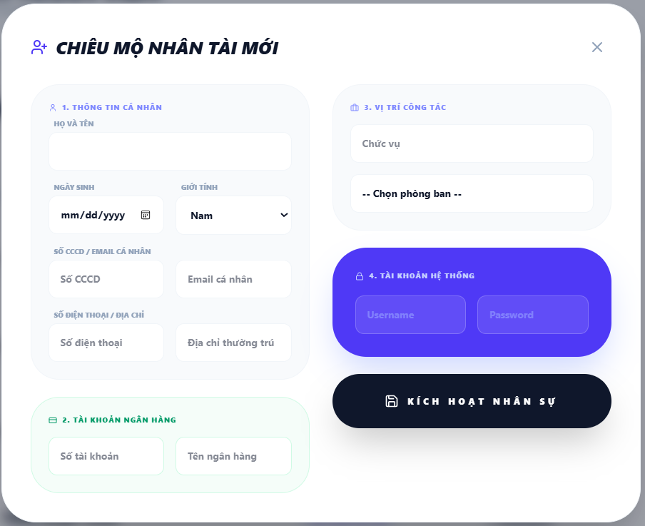

Test Case ID | Mô tả | Hành động | Điều kiện tiên quyết | Kết quả mong đợi | Kết quả thực tế | Kết quả |  |  | Kết quả |  |  | Chú thích
 |  |  |  |  |  | Vòng 1 |  |  | Vòng 2
 |  |  |  |  |  | Trạng thái | Ngày kiểm tra | Người kiểm tra | Trạng thái | Ngày kiểm tra | Người kiểm tra
GUI_SHOW Trang Thêm nhân viên
GUI-TNV01 | [Tiêu đề] Label |  |  | Hiển thị icon + text "CHIÊU MỘ NHÂN TÀI MỚI"; Status: Enable | Hiển thị icon + text "CHIÊU MỘ NHÂN TÀI MỚI"; Status: Enable | Passed | 2026-03-31 | Duyên
GUI-TNV02 | [Section 1] Thông tin cá nhân – Label |  |  | Hiển thị Label "1. THÔNG TIN CÁ NHÂN" ; Status: Enable | Hiển thị Label "1. THÔNG TIN CÁ NHÂN" ; Status: Enable | Passed | 2026-03-31 | Duyên
GUI-TNV03 | [Họ và tên] Input |  |  | -Status : enable | -Status : enable | Passed | 2026-03-31 | Duyên
GUI-TNV04 | [Ngày sinh] Date Picker |  |  | Placeholder: "mm/dd/yyyy"; Status: Enable | Placeholder: "mm/dd/yyyy"; Status: Enable | Passed | 2026-03-31 | Duyên
GUI-TNV05 | [Giới tính] Dropdown |  |  | Mặc định: "Nam"; có mũi tên dropdown; Status: Enable | Mặc định: "Nam"; có mũi tên dropdown; Status: Enable | Passed | 2026-03-31 | Duyên
GUI-TNV06 | [Số CCCD] Input |  |  | Placeholder: "Số CCCD"; Status: Enable | Placeholder: "Số CCCD"; Status: Enable | Passed | 2026-03-31 | Duyên
GUI-TNV07 | [Email cá nhân] Input |  |  | Placeholder: "Email cá nhân"; Status: Enable | Placeholder: "Email cá nhân"; Status: Enable | Passed | 2026-03-31 | Duyên
GUI-TNV08 | [Số điện thoại] Input |  |  | Placeholder: "Số điện thoại"; Status: Enable | Placeholder: "Số điện thoại"; Status: Enable | Passed | 2026-03-31 | Duyên
GUI-TNV09 | [Địa chỉ thường trú] Input |  |  | Placeholder: "Địa chỉ thường trú"; Status: Enable | Placeholder: "Địa chỉ thường trú"; Status: Enable | Passed | 2026-03-31 | Duyên
GUI-TNV10 | [Section 2] Tài khoản ngân hàng – Label |  |  | Label "2. TÀI KHOẢN NGÂN HÀNG"; hiển thị đúng; Status: Enable | Label "2. TÀI KHOẢN NGÂN HÀNG"; hiển thị đúng; Status: Enable | Passed | 2026-03-31 | Duyên
GUI-TNV11 | [Số tài khoản] Input |  |  | Placeholder: "Số tài khoản"; Status: Enable | Placeholder: "Số tài khoản"; Status: Enable | Passed | 2026-03-31 | Duyên
GUI-TNV12 | [Tên ngân hàng] Input |  |  | Placeholder: "Tên ngân hàng"; Status: Enable | Placeholder: "Tên ngân hàng"; Status: Enable | Passed | 2026-03-31 | Duyên
GUI-TNV13 | [Section 3] Vị trí công tác – Label |  |  | Label "3. VỊ TRÍ CÔNG TÁC"; Status: Enable | Label "3. VỊ TRÍ CÔNG TÁC"; Status: Enable | Passed | 2026-03-31 | Duyên
GUI-TNV14 | [Chức vụ] Input |  |  | Placeholder: "Chức vụ"; Status: Enable | Placeholder: "Chức vụ"; Status: Enable | Passed | 2026-03-31 | Duyên
GUI-TNV15 | [Chọn phòng ban] Dropdown |  |  | Placeholder: "-- Chọn phòng ban --"; Status: Enable | Placeholder: "-- Chọn phòng ban --"; Status: Enable | Passed | 2026-03-31 | Duyên
GUI-TNV16 | [Section 4] Tài khoản hệ thống – Label |  |  | Label "4. TÀI KHOẢN HỆ THỐNG"; Status: Enable | Label "4. TÀI KHOẢN HỆ THỐNG"; Status: Enable | Passed | 2026-03-31 | Duyên
GUI-TNV17 | [Username] Input |  |  | Placeholder: "Username"; Status: Enable | Placeholder: "Username"; Status: Enable | Passed | 2026-03-31 | Duyên
GUI-TNV18 | [Password] Input |  |  | Placeholder: "Password"; Status: Enable | Placeholder: "Password"; Status: Enable | Passed | 2026-03-31 | Duyên
GUI-TNV19 | [KÍCH HOẠT NHÂN SỰ] Button |  |  | -Text color : white -Status : enable | -Text color : white -Status : enable | Passed | 2026-03-31 | Duyên
FUNCTION_SHOW Trang Thêm nhân viên
FUNC-TNV01 | Thêm nhân viên với đầy đủ thông tin hợp lệ | 1. Mở giao diện Thêm nhân viên. 2. Điền đầy đủ tất cả các trường. 3. Click "KÍCH HOẠT NHÂN SỰ". | Thông tin nhập hợp lệ | Giao diện đóng; nhân viên mới xuất hiện trong danh sách; thông báo thành công | Giao diện đóng; nhân viên mới xuất hiện trong danh sách; thông báo thành công | Passed | 2026-03-31 | Duyên | Passed | 2026-04-07 | Khánh
FUNC-TNV02 | Thêm nhân viên với thông tin thiếu | 1. Mở giao diện Thêm nhân viên. 2. Bỏ trống các thông tin bắt buộc 3. Click "KÍCH HOẠT NHÂN SỰ". | Giao diện mở thành công | Hiển thị thông báo lỗi và yêu cầu nhập thông tin. | Hiển thị thông báo lỗi và yêu cầu nhập thông tin. | Passed | 2026-03-31 | Duyên | Passed | 2026-04-07 | Khánh
FUNC-TNV03 | Nhập Email sai định dạng | 1. Mở giao diện Thêm nhân viên. 2. Nhập email không hợp lệ (VD: "abcxyz"). 3. Click "KÍCH HOẠT NHÂN SỰ". | Giao diện mở thành công | Hiển thị lỗi "Email không đúng định dạng" | Hiển thị lỗi "Email không đúng định dạng" | Passed | 2026-03-31 | Duyên | Passed | 2026-04-07 | Khánh
FUNC-TNV04 | Nhập Email đã tồn tại trong hệ thống | 1. Mở giao diện Thêm nhân viên. 2. Nhập email đã tồn tại trong hệ thống 3. Click "KÍCH HOẠT NHÂN SỰ". | Email đã tồn tại trong hệ thống | Thông báo lỗi: Lỗi thêm: Lỗi tạo nhân sự: Duplicate entry 'abc112k4@gmail.com' for key 'email'; không lưu | Thông báo lỗi: Lỗi thêm: Lỗi tạo nhân sự: Duplicate entry 'abc112k4@gmail.com' for key 'email'; không lưu | Passed | 2026-03-31 | Duyên | Passed | 2026-04-07 | Khánh
FUNC-TNV05 | Nhập Username đã tồn tại trong hệ thống | 1. Mở giao diện Thêm nhân viên. 2. Nhập email đã tồn tại trong hệ thống 3. Click "KÍCH HOẠT NHÂN SỰ". | Có tài khoản trùng trong hệ thống | Hiển thị danh sách trống | Thông báo lỗi: Lỗi thêm: Lỗi tạo nhân sự: Duplicate entry 'hongduyen"' for key 'username'; không lưu | Failed | 2026-03-31 | Duyên | Passed | 2026-04-07 | Khánh
FUNC-TNV06 | Đóng form bằng nút X – không lưu dữ liệu | 1. Mở giao diện Thêm nhân viên. 2. Điền một số thông tin. 3. Click nút X góc trên phải. | Giao diện mở thành công | Giao diện đóng lại; danh sách nhân viên không thay đổi; dữ liệu nhập không được lưu | Giao diện đóng lại; danh sách nhân viên không thay đổi; dữ liệu nhập không được lưu | Passed | 2026-03-31 | Duyên | Passed | 2026-04-07 | Khánh
FUNC-TNV07 | Kiểm tra chức năng Xóa nhân viên | 1. Chọn "Quản lý nhân viên" trên sidebar. 2. Chọn button "Xóa". 3. Xác nhận xóa trong hộp thoại. | Có nhân viên trong danh sách | Nhân viên bị xóa khỏi danh sách; thông báo xóa thành công | Nhân viên bị xóa khỏi danh sách; thông báo xóa thành công | Passed | 2026-03-31 | Duyên | Passed | 2026-04-07 | Khánh

Chỉnh sửa nhân viên
Project Name | XÂY DỰNG HỆ THỐNG QUẢN LÝ NHÂN SỰ TÍCH HỢP CHATBOT AI HỖ TRỢ TRA CỨU THÔNG TIN
Module Code | Chỉnh sửa nhân viên
 | Hoàn thành | Lỗi | Chưa kiểm tra | Bị chăn | Tổng số trường hợp thử nghiệm
Round 1 | 26 | 0 | 0 | 0 | 26
Round 2 | 10 | 0 | 0 | 0 | 10

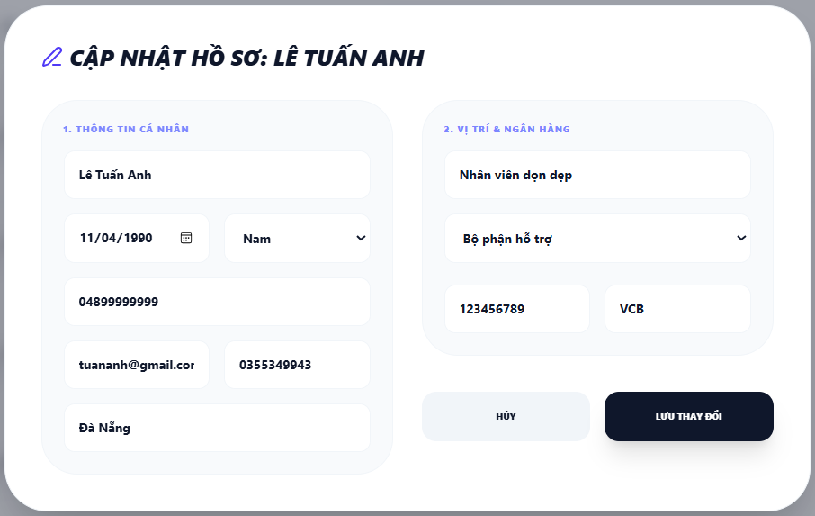

Test Case ID | Mô tả | Hành động | Điều kiện tiên quyết | Kết quả mong đợi | Kết quả thực tế | Kết quả |  |  | Kết quả |  |  | Chú thích
 |  |  |  |  |  | Vòng 1 |  |  | Vòng 2
 |  |  |  |  |  | Trạng thái | Ngày kiểm tra | Người kiểm tra | Trạng thái | Ngày kiểm tra | Người kiểm tra
GUI_SHOW Trang Chỉnh sửa nhân viên
GUI-CSNV01 | [Tiêu đề] Label |  |  | Hiển thị icon + text "CHIÊU MỘ NHÂN TÀI MỚI"; Status: Enable | Hiển thị icon + text "CHIÊU MỘ NHÂN TÀI MỚI"; Status: Enable | Passed | 2026-03-31 | Duyên
GUI-CSNV02 | [Section 1] Thông tin cá nhân – Label |  |  | Hiển thị Label "1. THÔNG TIN CÁ NHÂN" ; Status: Enable | Hiển thị Label "1. THÔNG TIN CÁ NHÂN" ; Status: Enable | Passed | 2026-03-31 | Duyên
GUI-CSNV03 | [Họ và tên] Input |  |  | -Text color : black -Status : enable | -Text color : black -Status : enable | Passed | 2026-03-31 | Duyên
GUI-CSNV04 | [Ngày sinh] Date Picker |  |  | -Text color : black -Status : enable | -Text color : black -Status : enable | Passed | 2026-03-31 | Duyên
GUI-CSNV05 | [Giới tính] Dropdown |  |  | -Text color : black -Status : enable | -Text color : black -Status : enable | Passed | 2026-03-31 | Duyên
GUI-CSNV06 | [Số CCCD] Input |  |  | -Text color : black -Status : enable | -Text color : black -Status : enable | Passed | 2026-03-31 | Duyên
GUI-CSNV07 | [Email cá nhân] Input |  |  | -Text color : black -Status : enable | -Text color : black -Status : enable | Passed | 2026-03-31 | Duyên
GUI-CSNV08 | [Số điện thoại] Input |  |  | -Text color : black -Status : enable | -Text color : black -Status : enable | Passed | 2026-03-31 | Duyên
GUI-CSNV09 | [Địa chỉ thường trú] Input |  |  | -Text color : black -Status : enable | -Text color : black -Status : enable | Passed | 2026-03-31 | Duyên
GUI-CSNV10 | [Section 2] Vị trí & Ngân hàng – Label |  |  | Label "2. TÀI KHOẢN NGÂN HÀNG"; hiển thị đúng; Status: Enable | Label "2. TÀI KHOẢN NGÂN HÀNG"; hiển thị đúng; Status: Enable | Passed | 2026-03-31 | Duyên
GUI-CSNV11 | [Chức vụ] Input |  |  | -Text color : black -Status : enable | -Text color : black -Status : enable | Passed | 2026-03-31 | Duyên
GUI-CSNV12 | [Chọn phòng ban] Dropdown |  |  | -Text color : black -Status : enable | -Text color : black -Status : enable | Passed | 2026-03-31 | Duyên
GUI-CSNV13 | [Số tài khoản] Input |  |  | -Text color : black -Status : enable | -Text color : black -Status : enable | Passed | 2026-03-31 | Duyên
GUI-CSNV14 | [Tên ngân hàng] Input |  |  | -Text color : black -Status : enable | -Text color : black -Status : enable | Passed | 2026-03-31 | Duyên
GUI-CSNV15 | [HỦY] Button |  |  | -Text color : black -Status : enable | -Text color : black -Status : enable | Passed | 2026-03-31 | Duyên
GUI-CSNV16 | [LƯU THAY ĐỔI] Button |  |  | -Text color : white -Status : enable | -Text color : white -Status : enable | Passed | 2026-03-31 | Duyên
FUNCTION_SHOW Trang Chỉnh sửa nhân viên
FUNC-CSNV01 | Dữ liệu hiện tại load đúng | 1. Mở giao diện Chỉnh sửa nhân viên. 2. Chọn button Sửa tại dòng nhân viên bất kỳ | Có nhân viên trong danh sách | Giao diện mở ra, tất cả các trường hiển thị đúng dữ liệu hiện tại của nhân viên đó | Giao diện mở ra, tất cả các trường hiển thị đúng dữ liệu hiện tại của nhân viên đó | Passed | 2026-03-31 | Duyên | Passed | 2026-04-07 | Khánh
FUNC-CSNV02 | Cập nhật Họ và Tên hợp lệ | 1. Mở giao diện Chỉnh sửa nhân viên. 2. Xóa tên cũ, nhập tên mới hợp lệ. 3. Chọn "LƯU THAY ĐỔI". | Giao diện mở thành công | Tên mới cập nhật đúng trong danh sách; thông báo lưu thành công | Tên mới cập nhật đúng trong danh sách; thông báo lưu thành công | Passed | 2026-03-31 | Duyên | Passed | 2026-04-07 | Khánh
FUNC-CSNV03 | Cập nhật Ngày sinh bằng date picker | 1. Mở giao diện Chỉnh sửa nhân viên. 2. Chọn ngày mới hợp lệ 3. Chọn "LƯU THAY ĐỔI". | Giao diện mở thành công | Ngày sinh mới lưu đúng; hiển thị đúng định dạng trong danh sách | Ngày sinh mới lưu đúng; hiển thị đúng định dạng trong danh sách | Passed | 2026-03-31 | Duyên | Passed | 2026-04-07 | Khánh
FUNC-CSNV04 | Thay đổi Giới tính | 1. Mở giao diện Chỉnh sửa nhân viên. 2. Chọn dropdown Giới tính, chọn giá trị khác. 3. Chọn "LƯU THAY ĐỔI". | Giao diện mở thành công | Giới tính mới được lưu thành công | Giới tính mới được lưu thành công | Passed | 2026-03-31 | Duyên | Passed | 2026-04-07 | Khánh
FUNC-CSNV05 | Thay đổi Phòng ban | 1. Mở giao diện Chỉnh sửa nhân viên. 2. Chọn dropdown Phòng ban, chọn phòng ban khác. 3. Chọn "LƯU THAY ĐỔI". | Có nhiều hơn 1 phòng ban trong hệ thống | Phòng ban mới cập nhật đúng trong danh sách | Phòng ban mới cập nhật đúng trong danh sách | Passed | 2026-03-31 | Duyên | Passed | 2026-04-07 | Khánh
FUNC-CSNV06 | Cập nhật đồng thời nhiều trường | 1. Mở giao diện Chỉnh sửa nhân viên. 2. Chỉnh sửa nhiều thông tin với thông tin hợp lệ. 3. Chọn "LƯU THAY ĐỔI". | Giao diện mở thành công | Tất cả thay đổi được lưu đúng; danh sách cập nhật đồng bộ | Tất cả thay đổi được lưu đúng; danh sách cập nhật đồng bộ | Passed | 2026-03-31 | Duyên | Passed | 2026-04-07 | Khánh
FUNC-CSNV07 | Bỏ trống họ tên khi nhập | 1. Mở giao diện Chỉnh sửa nhân viên. 2. Xóa hết nội dung trường Họ và Tên. 3. Chọn "LƯU THAY ĐỔI". | Giao diện mở thành công | Hiển thị thông báo lỗi và yêu cầu nhập thông tin.; không lưu | Hiển thị thông báo lỗi và yêu cầu nhập thông tin.; không lưu | Failed | 2026-03-31 | Duyên | Passed | 2026-04-07 | Khánh
FUNC-CSNV08 | Nhập Email sai định dạng | 1. Mở giao diện Chỉnh sửa nhân viên. 2. Sửa email thành định dạng sai (VD: "abcxyz"). 3. Chọn "LƯU THAY ĐỔI". | Giao diện mở thành công | Hiển thị lỗi "Email không đúng định dạng"; không lưu | Hiển thị lỗi "Email không đúng định dạng"; không lưu | Passed | 2026-03-31 | Duyên | Passed | 2026-04-07 | Khánh
FUNC-CSNV09 | Chọn hủy sau khi đã chỉnh sửa | 1. Mở giao diện Chỉnh sửa nhân viên. 2. Thay đổi nội dung một số trường 3. Chọn "HỦY". |  | Giao diện đóng lại; thông tin nhân viên trong danh sách không thay đổi | Giao diện đóng lại; thông tin nhân viên trong danh sách không thay đổi | Passed | 2026-03-31 | Duyên |  | 2026-04-07 | Khánh
FUNC-CSNV10 | Kiểm tra chức năng Xóa nhân viên | 1. Mở giao diện Chỉnh sửa nhân viên. 2. Không chỉnh sửa bất kỳ trường nào.. 3. Chọn "LƯU THAY ĐỔI". | Giao diện mở thành công | Hệ thống lưu thành công | Hệ thống lưu thành công | Passed | 2026-03-31 | Duyên | Passed | 2026-04-07 | Khánh

Quản lý nhân viên-Manager
Project Name | XÂY DỰNG HỆ THỐNG QUẢN LÝ NHÂN SỰ TÍCH HỢP CHATBOT AI HỖ TRỢ TRA CỨU THÔNG TIN
Module Code | Quản lý nhân viên - Manager
 | Hoàn thành | Lỗi | Chưa kiểm tra | Bị chặn | Tổng lần kiểm tra
Round 1 | 14 | 0 | 0 | 0 | 14
Round 2 | 6 | 0 | 0 | 0 | 6
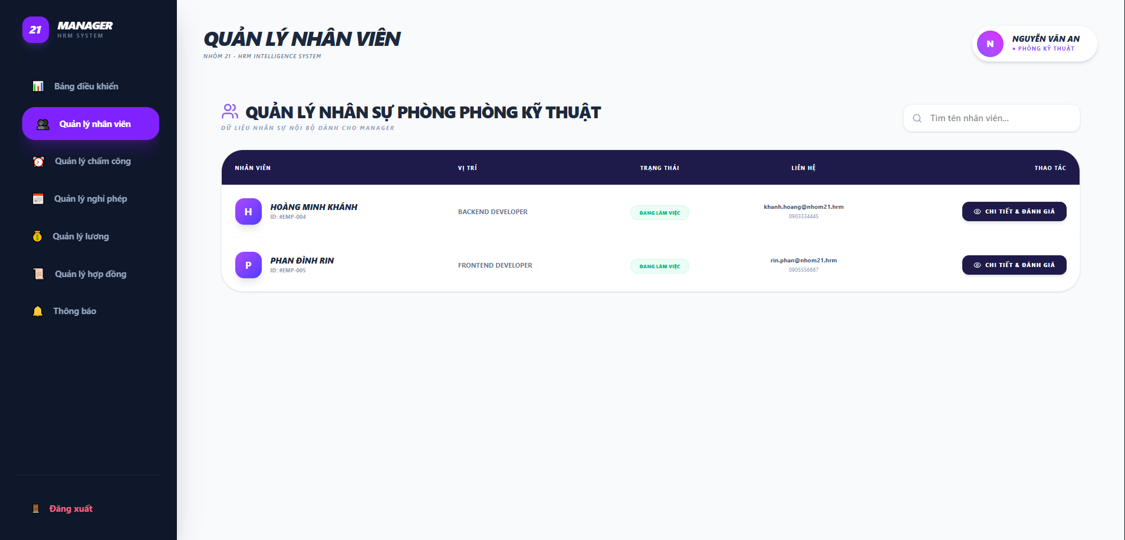

Test Case ID | Mô tả | Quy trình | Điều kiện tiên quyết | Kết quả mong đợi | Kết quả thực tế | Kết quả |  |  |  |  |  | Chú thích
 |  |  |  |  |  | Vòng 1 |  |  | Vòng 2
 |  |  |  |  |  | Trạng thái | Ngày kiểm tra | Người kiểm tra | Trạng thái | Ngày kiểm tra | Người kiểm tra
GUI_SHOW quản lý nhân viên
GUI-QLNV01 | Kiểm tra hiển thị tiêu đề trang |  |  | Hiển thị đúng Text: "QUẢN LÝ NHÂN VIÊN" | Label: "QUẢN LÝ NHÂN VIÊN"; trạng thái enable | Passed | 2026-03-31 | Duyên | Passed
GUI-QLNV02 | Nhãn tiêu đề bảng |  |  | Text: "QUẢN LÝ NHÂN SỰ PHÒNG PHÒNG KỸ THUẬT"; có icon nhóm người màu tím | Hiển thị chính xác tên phòng ban của người quản lý | Passed | 2026-03-31 | Duyên | Passed
GUI-QLNV03 | Thanh tìm kiếm |  |  | Placeholder: "Tìm tên nhân viên..."; có icon kính lúp bên trái | Placeholder hiển thị đúng; khung nhập liệu rõ ràng | Passed | 2026-03-31 | Duyên | Passed
GUI-QLNV04 | Tiêu đề các cột bảng |  |  | Hiển thị các cột: NHÂN VIÊN, VỊ TRÍ, TRẠNG THÁI, LIÊN HỆ, THAO TÁC | Các cột căn lề chuẩn; font chữ in hoa, màu trắng trên nền tối | Passed | 2026-03-31 | Duyên | Passed
GUI-QLNV05 | Thông tin nhân viên (Dòng) |  |  | Hiển thị Avatar (chữ cái đầu), Tên (in đậm), ID nhân viên (phía dưới tên) | Thông tin hiển thị đầy đủ, dễ đọc | Passed | 2026-03-31 | Duyên | Passed
GUI-QLNV06 | Pill Trạng thái |  |  | Background màu xanh nhạt; Text: "ĐANG LÀM VIỆC" màu xanh lá đậm | Màu sắc pill trạng thái trực quan, đúng thiết kế | Passed | 2026-03-31 | Duyên | Passed
GUI-QLNV057 | Nút [CHI TIẾT & ĐÁNH GIÁ] |  |  | Background màu xanh đen; Text màu trắng; kèm icon con mắt bên trái | Nút hiển thị rõ ràng, căn giữa cột Thao tác | Passed | 2026-03-31 | Duyên | Passed
GUI-QLNV08 | Thông tin liên hệ |  |  | Hiển thị Email phía trên và Số điện thoại phía dưới; cỡ chữ nhỏ hơn tên | Dữ liệu liên hệ hiển thị đúng vị trí | Passed | 2026-03-31 | Duyên | Passed
FUNCTION_SHOW quản lý nhân viên
FUNC-QLNV01 | Xác thực chức năng tìm kiếm nhân viên | 1. Nhập tên "Khánh" vào ô tìm kiếm. | Dữ liệu nhân viên đã tồn tại trong hệ thống | Hiển thị danh sách nhân viên có tên phù hợp với từ khóa | Danh sách chỉ hiển thị nhân viên "HOÀNG MINH KHÁNH" | Passed | 2026-03-31 | Duyên | Passed | 2026-04-07 | Khánh
FUNC-QLNV02 | Xác thực chức năng "Chi tiết & Đánh giá" | 1. Click nút "CHI TIẾT & ĐÁNH GIÁ" tại dòng nhân viên bất kỳ. | Giao diện danh sách đang mở thành công | Chuyển đến giao diện xem thông tin chi tiết và hồ sơ đánh giá của nhân viên đó | Hệ thống điều hướng đúng trang chi tiết và đánh giá nhân viên | Passed | 2026-03-31 | Duyên | Passed | 2026-04-07 | Khánh
FUNC-QLNV03 | Xác thực phân quyền dữ liệu phòng ban | 1. Đăng nhập với quyền Manager (Nguyễn Văn An). 2. Kiểm tra danh sách hiển thị. | Manager thuộc Phòng Kỹ thuật. | Chỉ hiển thị nhân viên thuộc "PHÒNG KỸ THUẬT". | Hệ thống lọc đúng nhân viên theo mã phòng ban của quản lý | Passed | 2026-03-31 | Duyên | Passed | 2026-04-07 | Khánh
FUNC-QLNV04 | Xác thực hiển thị thông tin liên hệ | 1. Quan sát cột "LIÊN HỆ" của một nhân viên. | Nhân viên có đầy đủ Email và Số điện thoại trong DB. | Hiển thị chính xác Email định dạng @nhom21.hrm và số điện thoại kèm theo | Thông tin liên hệ khớp với dữ liệu trong database | Passed | 2026-03-31 | Duyên | Passed | 2026-04-07 | Khánh
FUNC-QLNV05 | Xác thực trạng thái hoạt động | 1. Kiểm tra cột "TRẠNG THÁI" của nhân viên. | Nhân viên chưa nghỉ việc hoặc bị đình chỉ. | Hiển thị trạng thái "ĐANG LÀM VIỆC" theo dữ liệu thực tế | Trạng thái hiển thị đúng logic nghiệp vụ | Passed | 2026-03-31 | Duyên | Passed | 2026-04-07 | Khánh
FUNC-QLNV06 | Xác thực tính chính xác của chức vụ | 1. Đối chiếu chức vụ hiển thị trên giao diện với dữ liệu trong Database. | Nhân viên đã được gán chức vụ cụ thể trong DB. | Chức vụ trên màn hình phải khớp hoàn toàn với hồ sơ nhân sự (VD: Backend Developer). | Chức vụ hiển thị đúng theo phân công chuyên môn. | Passed | 2026-03-31 | Duyên | Passed | 2026-04-07 | Khánh

Hồ sơ cá nhân
Project Name | XÂY DỰNG HỆ THỐNG QUẢN LÝ NHÂN SỰ CHO DOANH NGHIỆP NHỎ TÍCH HỢP CHATBOT AI HỖ TRỢ TRA CỨU THÔNG TIN
Module Code | Trang hồ sơ cá nhân
 | Hoàn thành | Lỗi | Chưa kiểm tra | Bị chặn | Tổng lần kiểm tra
Round 1 | 10 | 0 | 0 | 0 | 10
Round 2 | 4 | 0 | 0 | 0 | 4
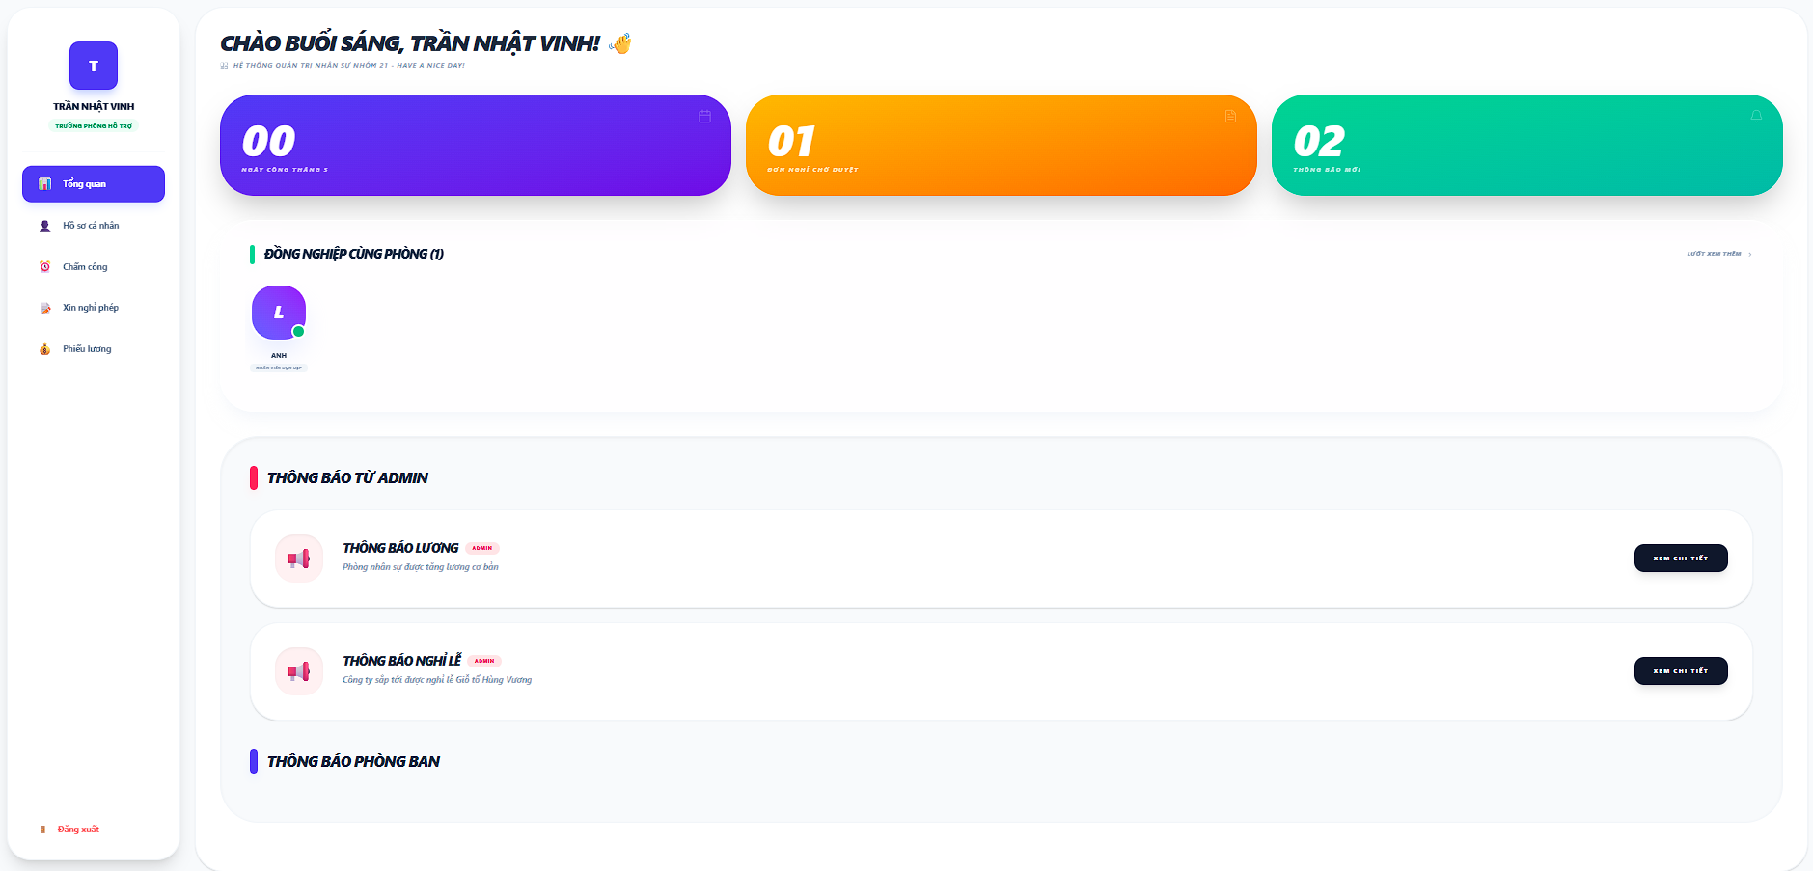

Test Case ID | Mô tả | Quy trình | Kết quả mong đợi | Kết quả thực tế | Kết quả |  |  |  |  |  | Chú thích
 |  |  |  |  | Vòng 1 |  |  | Vòng 2
 |  |  |  |  | Trạng thái | Ngày kiểm tra | Người kiểm tra | Trạng thái | Ngày kiểm tra | Người kiểm tra
GUI_SHOW Cá Nhân
Gui_CN01 | "Thống kê"Card |  | - Text: Black - Status: Enable | - Text: white - Status: Enable | Passed | 2026-04-04 | Duy
Gui_CN02 | "Lướt xem thêm"button |  | - Text: slate - Status: Enable | - Text:slate - Status: Enable | Passed | 2026-04-04 | Duy
Gui_CN03 | "Thông tin rút gọn của thông báo từ admin"card |  | Hiện thị các thông báo của admin lên giao diện | - Hiện thị label:"Thông báo từ admin" - Status: Enable | Passed | 2026-04-04 | Duy
Gui_CN04 | "Xem chi tiết"button |  | - Text: white - Status: Enable | - Text: white - Status: Enable | Passed | 2026-04-04 | Duy
Gui_CN05 | "Thông tin rút gọn của thông báo từ phòng ban"card |  | Hiện thị các thông báo của phòng ban lên giao diện | - Hiện thị label:"Thông báo phòng ban" - Status: Enable | Passed | 2026-04-04 | Duy
Gui_CN06 | "Xem chi tiết"button |  | - Text: white - Status: Enable | - Text: white - Status: Enable | Passed | 2026-04-04 | Duy
FUNCTION_SHOW Tổng quan nhân viên
FUN_CN01 | Kiểm tra các thống kê | 1.Mở giao diện người dùng 2.Vào trang cá nhân | Dữ liệu thống kê tồn tại | Hiện thị các thống kê trong tháhng(thông báo,nghỉ phép, chấm công) | Passed | 2026-04-04 | Duy | Passed | 2026-04-08 | Rin
FUN_CN02 | Kiểm tra các đồng nghiệp cùng phòng | 1.Mở giao diện người dùng 2.Vào trang cá nhân | Dữ liệu đồng nghiệp tồn tại | Hiện thị avtar và tên đồng nghiệp chung phòng ban | Passed | 2026-04-04 | Duy | Passed | 2026-04-08 | Rin
FUN_CN03 | Kiểm tra nút "xem chi tiết" hoạt động (của thông báo từ admin) | 1.Mở giao diện người dùng 2.Vào trang cá nhân 3.bấm vào nút "xem chi tiết" trên giao diện | nút "xem chi tiết" có tồn tại trên giao diện | Chuyển đến trang thông tin chi tiết của thông báo từ admin | Passed | 2026-04-04 | Duy | Passed | 2026-04-08 | Rin
FUN_CN04 | Kiểm tra nút "xem chi tiết" hoạt động (của thông báo từ phòng ban ) | 1.Mở giao diện người dùng 2.Vào trang cá nhân | nút "xem chi tiết" có tồn tại trên giao diện | Chuyển đến trang thông tin chi tiết của thông báo từ phòng ban | Passed | 2026-04-04 | Duy | Passed | 2026-04-08 | Rin

Danh sách phòng ban
Project Name | XÂY DỰNG HỆ THỐNG QUẢN LÝ NHÂN SỰ TÍCH HỢP CHATBOT AI HỖ TRỢ TRA CỨU THÔNG TIN
Module Code | Quản lý phòng ban - Admin
 | Hoàn thành | Lỗi | Chưa kiểm tra | Bị chăn | Tổng số trường hợp thử nghiệm
Round 1 | 19 | 0 | 0 | 0 | 19
Round 2 | 9 | 0 | 0 | 0 | 9
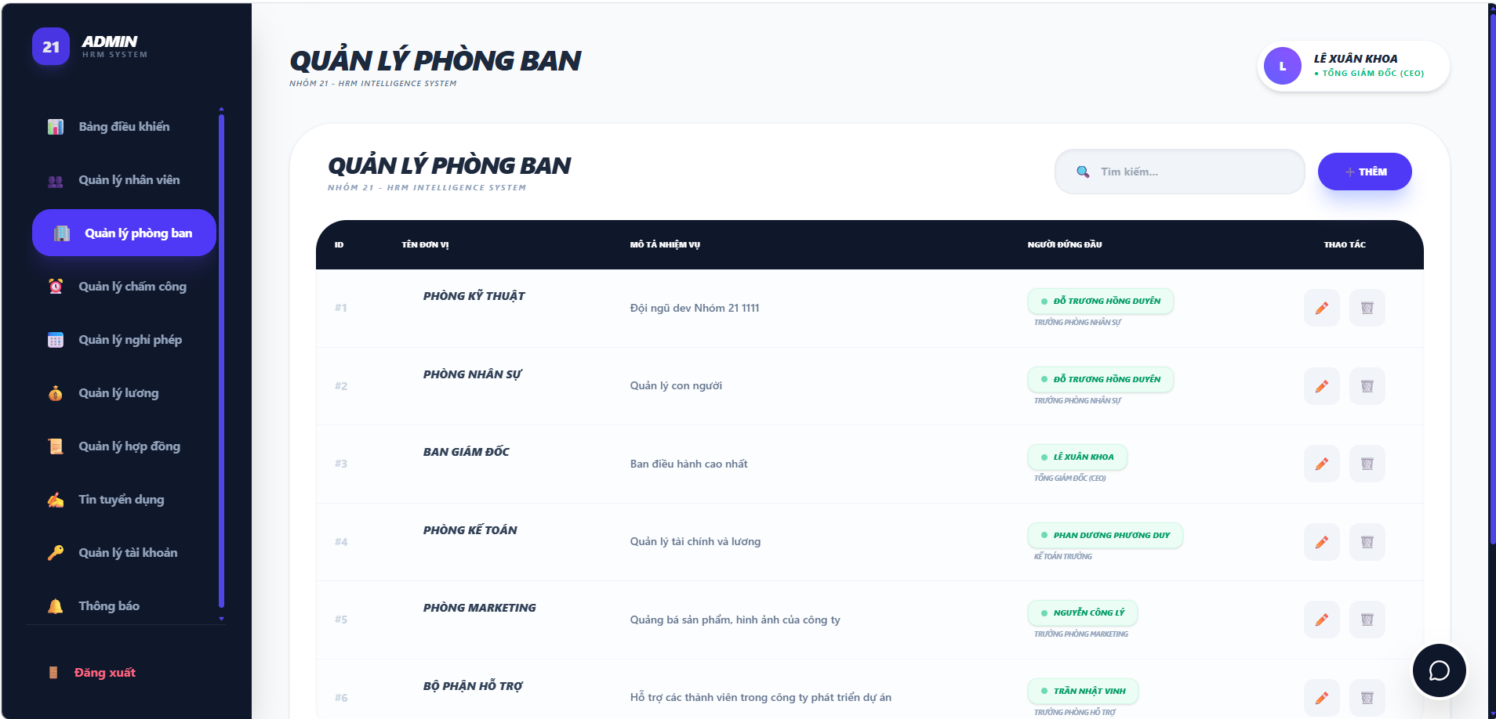

Test Case ID | Mô tả | Hành động | Điều kiện tiên quyết | Kết quả mong đợi | Kết quả thực tế | Kết quả |  |  | Kết quả |  |  | Chú thích
 |  |  |  |  |  | Vòng 1 |  |  | Vòng 2
 |  |  |  |  |  | Trạng thái | Ngày kiểm tra | Người kiểm tra | Trạng thái | Ngày kiểm tra | Người kiểm tra
GUI_SHOW Trang Quản lý phòng ban - Admin
GUI-QLPB01 | [Tiêu đề] Label chính |  |  | Hiển thị "QUẢN LÝ PHÒNG BAN" ; Status: Enable | Hiển thị "QUẢN LÝ PHÒNG BAN" ; Status: Enable | Passed | 2026-04-02 | Rin
GUI-QLPB02 | [Thanh tìm kiếm] Input Search |  |  | Placeholder: "Tìm kiếm…"; Status: Enable | Placeholder: "Tìm kiếm…"; Status: Enable | Passed | 2026-04-02 | Rin
GUI-QLPB03 | [+ THÊM] Button |  |  | -Text color : black -Status : enable | -Text color : black -Status : enable | Passed | 2026-04-02 | Rin
GUI-QLNV04 | [Danh sách nhân viên] Table |  |  | -Text color : black -Status : enable | -Text color : black -Status : enable | Passed | 2026-04-02 | Rin
GUI-QLNV05 | [Sửa] Button |  |  | -Icon : white -Status : enable | -Icon : white -Status : enable | Passed | 2026-04-02 | Rin
GUI-QLNV06 | [Xóa] Button |  |  | -Icon : white -Status : enable | -Icon : white -Status : enable | Passed | 2026-04-02 | Rin
GUI-BDK07 | [Sidebar – Menu điều hướng] |  |  | -Text color : white -Status : enable | -Text color : white -Status : enable | Passed | 2026-04-02 | Rin
GUI-BDK08 | [Avatar + Tên người dùng] |  |  | Hiển thị tên và chức danh của người dùng đang đăng nhập | Hiển thị tên và chức danh của người dùng đang đăng nhập | Passed | 2026-04-02 | Rin
GUI-BDK09 | [Đăng xuất] Button |  |  | -Text color : red -Status : enable | -Text color : red -Status : enable | Passed | 2026-04-02 | Rin
GUI-QLPB10 | [Chat ] Button |  |  | -Icon : white -Status : enable | -Icon : white -Status : enable | Passed | 2026-04-02 | Rin
FUNCTION_SHOW Trang Quản lý phòng ban - Admin
FUNC-QLPB01 | Hiển thị danh sách phòng ban | 1. Đăng nhập. 2. Chọn "Quản lý phòng ban" trên sidebar. | Có dữ liệu phòng ban trong hệ thống | Danh sách hiển thị đầy đủ các phòng ban với ID, tên, mô tả, người đứng đầu | Danh sách hiển thị đầy đủ các phòng ban với ID, tên, mô tả, người đứng đầu | Passed | 2026-04-02 | Rin | Passed | 2026-04-07 | Khoa
FUNC-QLPB02 | Tìm kiếm theo tên phòng ban hợp lệ | 1. Mở giao diện Quản lý phòng ban. 2. Nhập tên phòng ban vào ô tìm kiếm (VD: "Kỹ Thuật"). | Có dữ liệu phòng ban trong hệ thống | Danh sách lọc đúng phòng ban tương ứng | Danh sách lọc đúng phòng ban tương ứng | Passed | 2026-04-02 | Rin | Passed | 2026-04-07 | Khoa
FUNC-QLPB03 | Tìm kiếm không phân biệt hoa/thường | 1. Mở giao diện Quản lý phòng ban. 2. Nhập tên phòng ban vào ô tìm kiếm (VD: "kỹ thuật"). | Có dữ liệu phòng ban trong hệ thống | Danh sách lọc đúng phòng ban tương ứng | Danh sách lọc đúng phòng ban tương ứng | Passed | 2026-04-02 | Rin | Passed | 2026-04-07 | Khoa
FUNC-QLPB04 | Tìm kiếm từ khóa không tồn tại | 1. Mở giao diện Quản lý phòng ban. 2. Nhập tên phòng ban vào ô tìm kiếm (VD: "zxcvb"). | Có dữ liệu phòng ban | Hiển thị trạng thái danh sách rỗng | Hiển thị trạng thái danh sách rỗng | Passed | 2026-04-02 | Rin | Passed | 2026-04-07 | Khoa
FUNC-QLPB05 | Xóa từ khóa → danh sách phục hồi | 1. Mở giao diện Quản lý phòng ban. 2. Tìm kiếm một tên. 3. Xóa hết từ khóa trong ô tìm kiếm. | Có dữ liệu phòng ban | Danh sách trở về hiển thị toàn bộ phòng ban | Danh sách trở về hiển thị toàn bộ phòng ban | Passed | 2026-04-02 | Rin | Passed | 2026-04-07 | Khoa
FUNC-QLPB06 | Mở giao diện thêm phòng ban | 1. Mở giao diện Quản lý phòng ban. 2. Chọn button "+ THÊM". | Đăng nhập thành công | Giao diện thêm phòng ban xuất hiện | Giao diện thêm phòng ban xuất hiện | Passed | 2026-04-02 | Rin | Passed | 2026-04-07 | Khoa
FUNC-QLPB07 | Mở giao diện chỉnh sửa phòng ban | 1. Mở giao diện Quản lý phòng ban. 2. Chọn button "Sửa". | Có phòng ban trong danh sách | Giao diện sửa mở ra, hiển thị sẵn thông tin hiện tại của phòng ban đó | Giao diện sửa mở ra, hiển thị sẵn thông tin hiện tại của phòng ban đó | Passed | 2026-04-02 | Rin | Passed | 2026-04-07 | Khoa
FUNC-QLPB08 | Kiểm tra chức năng Xóa nhân viên | 1. Mở giao diện Quản lý phòng ban. 2. Chọn button "Xóa". 3. Xác nhận xóa trong popup. | Có phòng ban trong danh sách | Phòng ban bị xóa khỏi danh sách; thông báo xóa thành công | Phòng ban bị xóa khỏi danh sách; thông báo xóa thành công | Passed | 2026-04-02 | Rin | Passed | 2026-04-07 | Khoa
FUNC-QLPB09 | Xóa phòng ban – Hủy xóa | 1. Mở giao diện Quản lý phòng ban. 2. Chọn button "Xóa". 3. Nhấn Hủy trong popup xác nhận.. | Có phòng ban trong danh sách | Giao diện đóng lại; phòng ban vẫn còn trong danh sách | Giao diện đóng lại; phòng ban vẫn còn trong danh sách | Passed | 2026-04-02 | Rin | Passed | 2026-04-07 | Khoa

Thêm phòng ban
Project Name | XÂY DỰNG HỆ THỐNG QUẢN LÝ NHÂN SỰ TÍCH HỢP CHATBOT AI HỖ TRỢ TRA CỨU THÔNG TIN
Module Code | Thêm phòng ban
 | Hoàn thành | Lỗi | Chưa kiểm tra | Bị chăn | Tổng số trường hợp thử nghiệm
Round 1 | 10 | 0 | 0 | 0 | 10
Round 2 | 5 | 0 | 0 | 0 | 5

 |  | 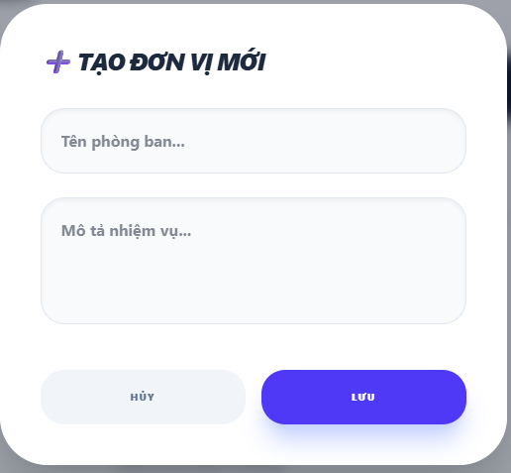

Test Case ID | Mô tả | Hành động | Điều kiện tiên quyết | Kết quả mong đợi | Kết quả thực tế | Kết quả |  |  | Kết quả |  |  | Chú thích
 |  |  |  |  |  | Vòng 1 |  |  | Vòng 2
 |  |  |  |  |  | Trạng thái | Ngày kiểm tra | Người kiểm tra | Trạng thái | Ngày kiểm tra | Người kiểm tra
GUI_SHOW Trang Thêm phòng ban
GUI-TTNV01 | [Tiêu đề] Label |  |  | Hiển thị icon "+" + text "TẠO ĐƠN VỊ MỚI"; Status: Enable | Hiển thị icon "+" + text "TẠO ĐƠN VỊ MỚI"; Status: Enable | Passed | 2026-04-02 | Rin
GUI-TTNV02 | [Tên phòng ban] Input |  |  | Placeholder: "Tên phòng ban…"; Status: Enable | Placeholder: "Tên phòng ban…"; Status: Enable | Passed | 2026-04-02 | Rin
GUI-TTNV03 | [Mô tả nhiệm vụ] Textarea |  |  | Placeholder: "Mô tả nhiệm vụ…"; Status: Enable | Placeholder: "Mô tả nhiệm vụ…"; Status: Enable | Passed | 2026-04-02 | Rin
GUI-TTNV04 | [HỦY] Button |  |  | -Text color : black -Status : enable | -Text color : black -Status : enable | Passed | 2026-04-02 | Rin
GUI-TTNV05 | [LƯU] Button |  |  | -Text color : white -Status : enable | -Text color : white -Status : enable | Passed | 2026-04-02 | Rin
FUNCTION_SHOW Trang Thêm phòng ban
FUNC-TTNV01 | Thêm phòng ban với đầy đủ thông tin hợp lệ | 1. Mở giao diện Thêm phòng ban. 2. Điền đầy đủ tất cả các trường (tên phòng ban, mo tả nhiệm vụ). 3. Chọn "LƯU". | Giao diện mở thành công | Giao diện đóng;phòng ban mới xuất hiện trong danh sách; thông báo tạo thành công | Giao diện đóng;phòng ban mới xuất hiện trong danh sách; thông báo tạo thành công | Passed | 2026-04-02 | Rin | Passed | 2026-04-07 | Khoa
FUNC-TTNV02 | Thêm phòng ban chỉ có tên, không có mô tả | 1. Mở giao diện Thêm phòng ban. 2. Nhập tên phòng ban, để trống mô tả. 3. Chọn "LƯU". | Giao diện mở thành công | Giao diện đóng;phòng ban mới xuất hiện trong danh sách; thông báo tạo thành công | Giao diện đóng;phòng ban mới xuất hiện trong danh sách; thông báo tạo thành công | Passed | 2026-04-02 | Rin | Passed | 2026-04-07 | Khoa
FUNC-TTNV03 | Bỏ trống Tên phòng ban | 1. Mở giao diện Thêm phòng ban. 2. Bỏ trống tên phòng ban. 3. Chọn "LƯU". | Giao diện mở thành công | Hiển thị lỗi "Vui lòngđiền vào ô này "; không lưu | Hiển thị lỗi "Vui lòngđiền vào ô này "; không lưu | Passed | 2026-04-02 | Rin | Passed | 2026-04-07 | Khoa
FUNC-TTNV04 | Bỏ trống tất cả | 1. Mở giao diện Thêm phòng ban. 2. Bỏ trống tất cả các thông tin. 3. Chọn "LƯU". | Giao diện mở thành công | Hiển thị thông báo lỗi các trường bắt buộc; không lưu | Hiển thị thông báo lỗi các trường bắt buộc; không lưu | Passed | 2026-04-02 | Rin | Passed | 2026-04-07 | Khoa
FUNC-TTNV05 | Chọn "HỦY" sau khi đã nhập dữ liệu | 1. Mở giao diện Thêm phòng ban. 2. Điền đầy đủ tất cả các trường (tên phòng ban, mô tả nhiệm vụ). 3. Chọn "HỦY". | Giao diện mở thành công | Giao diện đóng;dữ liệu đã nhập không được lưu; danh sách không thay đổi | Giao diện đóng;dữ liệu đã nhập không được lưu; danh sách không thay đổi | Passed | 2026-04-02 | Rin | Passed | 2026-04-07 | Khoa

Chỉnh sửa phòng ban
Project Name | XÂY DỰNG HỆ THỐNG QUẢN LÝ NHÂN SỰ TÍCH HỢP CHATBOT AI HỖ TRỢ TRA CỨU THÔNG TIN
Module Code | Chỉnh sửa phòng ban
 | Hoàn thành | Lỗi | Chưa kiểm tra | Bị chăn | Tổng số trường hợp thử nghiệm
Round 1 | 13 | 0 | 0 | 0 | 13
Round 2 | 7 | 0 | 0 | 0 | 7

 | 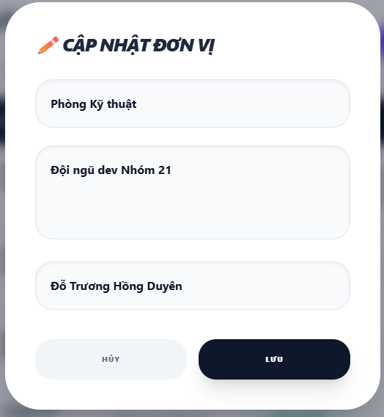

Test Case ID | Mô tả | Hành động | Điều kiện tiên quyết | Kết quả mong đợi | Kết quả thực tế | Kết quả |  |  | Kết quả |  |  | Chú thích
 |  |  |  |  |  | Vòng 1 |  |  | Vòng 2
 |  |  |  |  |  | Trạng thái | Ngày kiểm tra | Người kiểm tra | Trạng thái | Ngày kiểm tra | Người kiểm tra
GUI_SHOW Trang Chỉnh sửa phòng ban
GUI-CSPB01 | [Tiêu đề] Label |  |  | Hiển thị icon bút chì + text "CẬP NHẬT ĐƠN VỊ"; Status: Enable | Hiển thị icon "+" + text "TẠO ĐƠN VỊ MỚI"; Status: Enable | Passed | 2026-04-02 | Rin
GUI-CSPB02 | [Tên phòng ban] Input |  |  | -Text color : black -Status : enable | Placeholder: "Tên phòng ban…"; Status: Enable | Passed | 2026-04-02 | Rin
GUI-CSPB03 | [Mô tả nhiệm vụ] Textarea |  |  | -Text color : black -Status : enable | Placeholder: "Mô tả nhiệm vụ…"; Status: Enable | Passed | 2026-04-02 | Rin
GUI-CSPB04 | [Người đứng đầu] Dropdown |  |  | -Text color : black -Status : enable |  |  | 2026-04-02 | Rin
GUI-CSPB05 | [HỦY] Button |  |  | -Text color : black -Status : enable | -Text color : black -Status : enable | Passed | 2026-04-02 | Rin
GUI-CSPB06 | [LƯU] Button |  |  | -Text color : white -Status : enable | -Text color : white -Status : enable | Passed | 2026-04-02 | Rin
FUNCTION_SHOW Trang Chỉnh sửa phòng ban
FUNC-CSPB01 | Xác nhận dữ liệu hiện tại load đúng | 1. Mở giao diện Chỉnh sửa phòng ban. | Có phòng ban trong danh sách | Giao diện mở ra, 3 trường hiển thị đúng dữ liệu hiện tại của phòng ban đó | Giao diện đóng;phòng ban mới xuất hiện trong danh sách; thông báo tạo thành công | Passed | 2026-04-02 | Rin | Passed | 2026-04-07 | Khoa
FUNC-CSPB02 | Cập nhật tên phòng ban hợp lệ | 1. Mở giao diện Chỉnh sửa phòng ban. 2. Xóa tên cũ, nhập tên mới hợp lệ (VD: "Phòng Công Nghệ"). 3. Chọn "LƯU". | Giao diện mở thành công | Tên mới cập nhật đúng trong danh sách; thông báo lưu thành công | Giao diện đóng;phòng ban mới xuất hiện trong danh sách; thông báo tạo thành công | Passed | 2026-04-02 | Rin | Passed | 2026-04-07 | Khoa
FUNC-CSPB03 | Cập nhật mô tả nhiệm vụ | 1. Mở giao diện Chỉnh sửa phòng ban. 2. Xóa mô tả cũ, nhập mô tả mới. 3. Chọn "LƯU". | Giao diện mở thành công | Mô tả mới hiển thị đúng trong danh sách; thông báo lưu thành công | Hiển thị lỗi "Vui lòngđiền vào ô này "; không lưu | Passed | 2026-04-02 | Rin | Passed | 2026-04-07 | Khoa
FUNC-CSPB04 | Cập nhật người đứng đầu | 1. Mở giao diện Chỉnh sửa phòng ban. 2. Chọn người đứng đầu mới. 3. Chọn "LƯU". | Giao diện mở thành công | Người đứng đầu mới hiển thị đúng trong danh sách; thông báo lưu thành công | Hiển thị thông báo lỗi các trường bắt buộc; không lưu | Passed | 2026-04-02 | Rin | Passed | 2026-04-07 | Khoa
FUNC-CSPB05 | Cập nhật đồng thời cả 3 trường | 1. Mở giao diện Chỉnh sửa phòng ban. 2. Thay đổi tên, mô tả và người đứng đầu. 3. Chọn "LƯU". | Giao diện mở thành công | Tất cả thay đổi được lưu đúng và đồng bộ trong danh sách | Giao diện đóng;dữ liệu đã nhập không được lưu; danh sách không thay đổi | Passed | 2026-04-02 | Rin | Passed | 2026-04-07 | Khoa
FUNC-CSPB06 | Để trống Tên phòng ban | 1. Mở giao diện Chỉnh sửa phòng ban. 2. Thay mô tả, người đứng đầu và để trống tên phòng ban. 3. Chọn "LƯU". | Giao diện mở thành công | Hiển thị lỗi "Vui lòng điền vào ô này"; không lưu |  | Passed | 2026-04-02 | Rin | Passed | 2026-04-07 | Khoa
FUNC-CSPB07 | Chọn "HỦY" sau khi đã chỉnh sửa | 1. Mở giao diện Chỉnh sửa phòng ban. 2. Thay đổi một hoặc nhiều trường. 3. Chọn "HỦY". | Giao diện mở thành công | Giao diện đóng lại; thông tin phòng ban trong danh sách không thay đổi | Giao diện đóng;dữ liệu đã nhập không được lưu; danh sách không thay đổi | Passed | 2026-04-02 | Rin | Passed | 2026-04-07 | Khoa

Bảng điều khiển - Admin
Project Name | XÂY DỰNG HỆ THỐNG QUẢN LÝ NHÂN SỰ TÍCH HỢP CHATBOT AI HỖ TRỢ TRA CỨU THÔNG TIN
Module Code | Dashboard - Admin
 | Hoàn thành | Lỗi | Chưa kiểm tra | Bị chăn | Tổng số trường hợp thử nghiệm
Round 1 | 21 | 0 | 0 | 0 | 21
Round 2 | 12 | 0 | 0 | 0 | 12
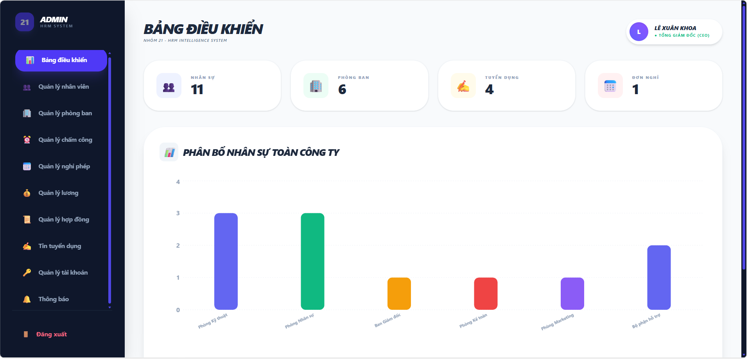

Test Case ID | Mô tả | Hành động | Điều kiện tiên quyết | Kết quả mong đợi | Kết quả thực tế | Kết quả |  |  | Kết quả |  |  | Chú thích
 |  |  |  |  |  | Vòng 1 |  |  | Vòng 2
 |  |  |  |  |  | Trạng thái | Ngày kiểm tra | Người kiểm tra | Trạng thái | Ngày kiểm tra | Người kiểm tra
GUI_SHOW Trang Dashboard - Admin
GUI-DB01 | [BẢNG ĐIỀU KHIỂN] Label |  |  | -Text color : black -Status : enable | -Text color : black -Status : enable | Passed | 2026-04-03 | Khánh
GUI-DB02 | [NHÂN SỰ] Thẻ thống kê |  |  | -Text color : black -Status : enable | -Text color : black -Status : enable | Passed | 2026-04-03 | Khánh
GUI-DB03 | [PHÒNG BAN] Thẻ thống kê |  |  | -Text color : black -Status : enable | -Text color : black -Status : enable | Passed | 2026-04-03 | Khánh
GUI-DB04 | [TUYỂN DỤNG] Thẻ thống kê |  |  | -Text color : black -Status : enable | -Text color : black -Status : enable | Passed | 2026-04-03 | Khánh
GUI-DB05 | [ĐƠN NGHỈ] Thẻ thống kê |  |  | -Text color : black -Status : enable | -Text color : black -Status : enable | Passed | 2026-04-03 | Khánh
GUI-DB06 | [Biểu đồ Phân bổ nhân sự toàn công ty] Chart |  |  | Biểu đồ hiển thị đầy đủ dữ liệu, không bị lỗi, căn chỉnh đúng trong giao diện. | Biểu đồ hiển thị đầy đủ dữ liệu, không bị lỗi, căn chỉnh đúng trong giao diện. | Passed | 2026-04-03 | Khánh
GUI-DB07 | [Sidebar – Menu điều hướng] |  |  | Hiển thị đầy đủ các mục: Quản lý nhân viên, Phòng ban, Chấm công, Nghỉ phép, Lương, Hợp đồng, Tuyển dụng, Khen thưởng, Thông báo; Status: Enable | Hiển thị đầy đủ các mục: Quản lý nhân viên, Phòng ban, Chấm công, Nghỉ phép, Lương, Hợp đồng, Tuyển dụng, Khen thưởng, Thông báo; Status: Enable | Passed | 2026-04-03 | Khánh
GUI-DB08 | [Avatar + Tên người dùng] |  |  | Hiển thị tên và chức danh của người dùng đang đăng nhập | Hiển thị tên và chức danh của người dùng đang đăng nhập | Passed | 2026-04-03 | Khánh
GUI-DB09 | [Đăng xuất] Button |  |  | -Text color : red -Status : enable | -Text color : red -Status : enable | Passed | 2026-04-03 | Khánh
FUNCTION_SHOW Trang Dashboard - Admin
FUNC-DB01 | Hiển thị đúng số liệu thẻ Nhân sự | 1. Đăng nhập thành công. 2. Quan sát thẻ "Nhân Sự". | Có dữ liệu nhân sự trong hệ thống | Thẻ hiển thị đúng tổng số nhân viên hiện có | Thẻ hiển thị đúng tổng số nhân viên hiện có | Passed | 2026-04-03 | Khánh | Passed | 2026-04-08 | Khánh
FUNC-DB02 | Hiển thị đúng số liệu thẻ Phong ban | 1. Đăng nhập thành công. 2. Quan sát thẻ "Phong ban". | Có dữ liệu chấm công trong hệ thống | Thẻ hiển thị đúng tổng số phòng ban hiện có | Thẻ hiển thị đúng tổng số phòng ban hiện có | Passed | 2026-04-03 | Khánh | Passed | 2026-04-08 | Khánh
FUNC-DB03 | Hiển thị đúng số liệu thẻ Tuyển dụng | 1. Đăng nhập thành công. 2. Quan sát thẻ "Tuyển dụng". | Có dữ liệu nghỉ phép trong hệ thống | Thẻ hiển thị đúng tổng số tin tuyển dụng hiện có | Thẻ hiển thị đúng tổng số tin tuyển dụng hiện có | Passed | 2026-04-03 | Khánh | Passed | 2026-04-08 | Khánh
FUNC-DB04 | Hiển thị đúng số liệu thẻ Đơn nghỉ | 1. Đăng nhập thành công. 2. Quan sát thẻ "Đơn nghỉ". | Có dữ liệu nghỉ phép trong hệ thống | Thẻ hiển thị đúng tổng số đơn nghỉ hiện có | Thẻ hiển thị đúng tổng số đơn nghỉ hiện có | Passed | 2026-04-03 | Khánh | Passed | 2026-04-08 | Khánh
FUNC-DB05 | Biểu đồ phân bổ nhân sự hiển thị đúng theo phòng ban | 1. Đăng nhập thành công. 2. Quan sát biểu đồ cột "Phân Bổ Nhân Sự Toàn Công Ty" | Có dữ liệu phòng ban và nhân viên | Biểu đồ hiển thị đúng tên phòng ban, màu sắc cột phân biệt, số lượng nhân viên chính xác | Biểu đồ hiển thị đúng tên phòng ban, màu sắc cột phân biệt, số lượng nhân viên chính xác | Passed | 2026-04-03 | Khánh | Passed | 2026-04-08 | Khánh
FUNC-DB06 | Điều hướng sang module khác từ Sidebar | 1. Đăng nhập thành công. 2. Click vào mục bất kỳ trên sidebar | Đăng nhập thành công | Chuyển đến đúng trang tương ứng | Chuyển đến đúng trang tương ứng | Passed | 2026-04-03 | Khánh | Passed | 2026-04-08 | Khánh
FUNC-DB07 | Dashboard tự động cập nhật khi dữ liệu thay đổi | 1. Đăng nhập thành công. 2. Chọn Quản lý nhân viên, thêm 1 nhân viên mới. 3. Quay lại Dashboard. | Đăng nhập thành công Có quyền thêm nhân viên | Số liệu thẻ "Nhân Sự" tăng lên 1 đơn vị | Số liệu thẻ "Nhân Sự" tăng lên 1 đơn vị | Passed | 2026-04-03 | Khánh | Passed | 2026-04-08 | Khánh
FUNC-DB08 | Kiểm tra chức năng Đăng xuất | 1. Đang ở trang Dashboard. 2. Click nút "Đăng xuất" ở cuối sidebar. | Đăng nhập thành công | Hệ thống đăng xuất và chuyển về trang Đăng nhập | Hệ thống đăng xuất và chuyển về trang Đăng nhập | Passed | 2026-04-03 | Khánh | Passed | 2026-04-08 | Khánh
FUNC-DB09 | Chọn thẻ "Nhân Sự" chuyển sang trang Quản lý nhân viên | 1. Đăng nhập thành công. 2. Tại Dashboard, click vào thẻ "Nhân Sự". | Đang ở trang Dashboard | Chuyển đến đúng trang Quản lý nhân viên | Chuyển đến đúng trang Quản lý nhân viên | Passed | 2026-04-03 | Khánh | Passed | 2026-04-08 | Khánh
FUNC-DB10 | Chọn thẻ "Phong Ban" chuyển sang trang Quản lý nhân viên | 1. Đăng nhập thành công. 2. Tại Dashboard, click vào thẻ "Phòng Ban". | Đang ở trang Dashboard | Chuyển đến đúng trang Quản lý phòng ban | Chuyển đến đúng trang Quản lý phòng ban | Passed | 2026-04-03 | Khánh | Passed | 2026-04-08 | Khánh
FUNC-DB11 | Chọn thẻ "Tuyển Dụng" chuyển sang trang Quản lý nhân viên | 1. Đăng nhập thành công. 2. Tại Dashboard, click vào thẻ "Tuyển Dụng". | Đang ở trang Dashboard | Chuyển đến đúng trang Tin tuyển dụng | Chuyển đến đúng trang Tin tuyển dụng | Passed | 2026-04-03 | Khánh | Passed | 2026-04-08 | Khánh
FUNC-DB12 | Chọn thẻ "Đơn nghỉ" chuyển sang trang Quản lý nhân viên | 1. Đăng nhập thành công. 2. Tại Dashboard, click vào thẻ "Đơn nghỉ". | Đang ở trang Dashboard | Chuyển đến đúng trang Quản lý nghỉ phép | Chuyển đến đúng trang Quản lý nghỉ phép | Passed | 2026-04-03 | Khánh | Passed | 2026-04-08 | Khánh

Bảng điều khiển-Manager
Project Name | XÂY DỰNG HỆ THỐNG QUẢN LÝ NHÂN SỰ TÍCH HỢP CHATBOT AI HỖ TRỢ TRA CỨU THÔNG TIN
Module Code | Dashboard - Manager
 | Hoàn thành | Lỗi | Chưa kiểm tra | Bị chặn | Tổng lần kiểm tra
Round 1 | 13 | 0 | 0 | 0 | 13
Round 2 | 5 | 0 | 0 | 0 | 5
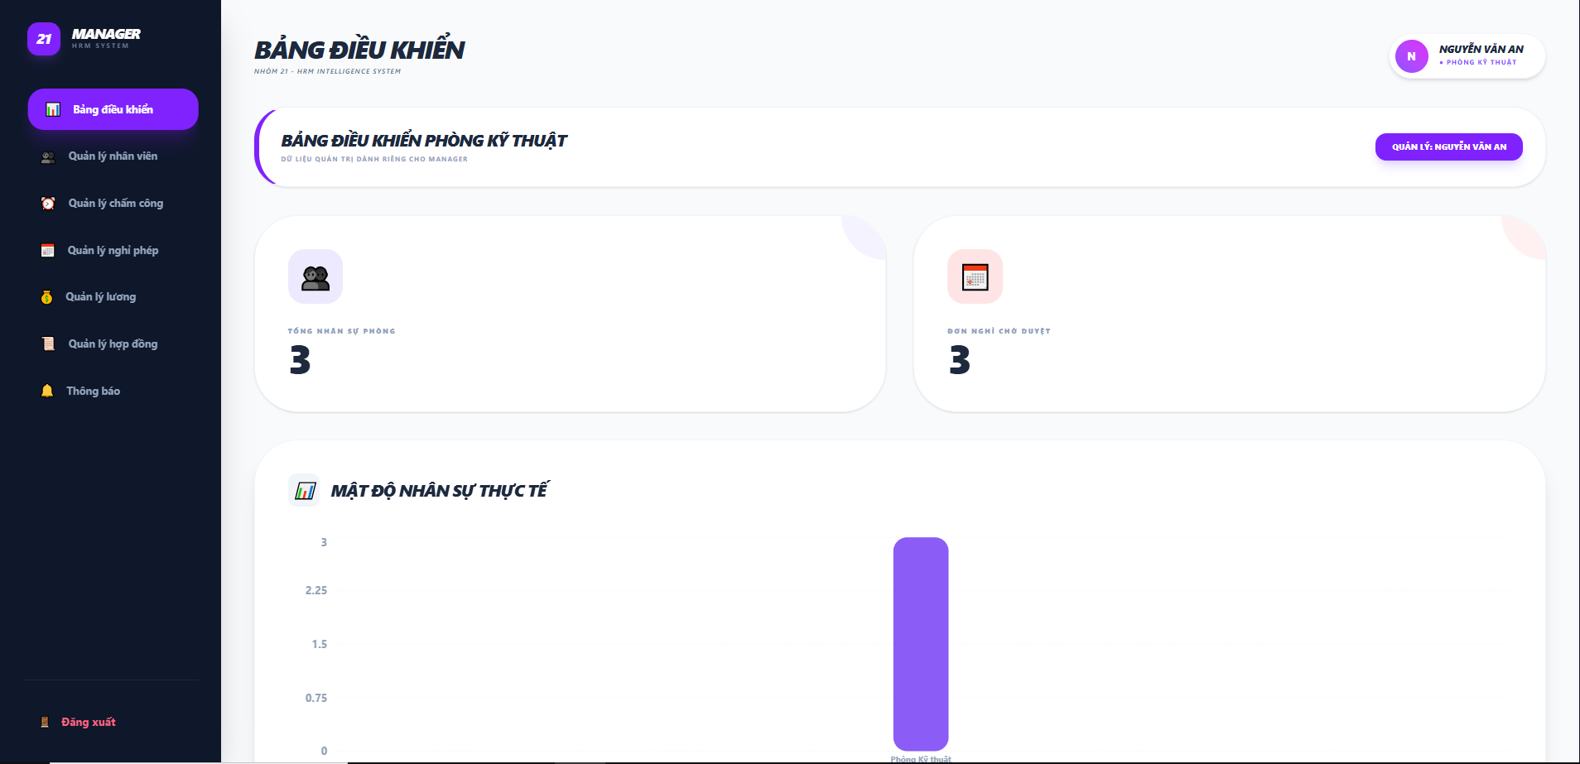

Test Case ID | Mô tả | Quy trình | Điều kiện tiên quyết | Kết quả mong đợi | Kết quả thực tế | Kết quả |  |  |  |  |  | Chú thích
 |  |  |  |  |  | Vòng 1 |  |  | Vòng 2
 |  |  |  |  |  | Trạng thái | Ngày kiểm tra | Người kiểm tra | Trạng thái | Ngày kiểm tra | Người kiểm tra
GUI_SHOW Dashboard
GUI-DB01 | Kiểm tra hiển thị tiêu đề trang |  |  | Hiển thị đúng Text: "BẢNG ĐIỀU KHIỂN" | Label: "BẢNG ĐIỀU KHIỂN"; trạng thái enable | Passed | 2026-04-03 | Khánh | Passed
GUI-DB02 | [Đăng xuất] Button |  |  | - Text: Red - Status: Enable | - Text: Red - Status: Enable | Passed | 2026-04-03 | Khánh | Passed
GUI-DB03 | Thẻ [Tổng nhân sự phòng] |  |  | - Hiển thị icon người - Số lượng: Interger | - Icon: Black - Value: "3" | Passed | 2026-04-03 | Khánh | Passed
GUI-DB04 | Thẻ [Đơn nghỉ chờ duyệt] |  |  | - Hiển thị icon lịch - Số lượng: Interger | - Icon: Red - Value: "3" | Passed | 2026-04-03 | Khánh | Passed
GUI-DB05 | Biểu đồ [Mật độ nhân sự] |  |  | - Hiển thị biểu đồ cột - Trục tọa độ rõ ràng | Biểu đồ cột màu tím; trạng thái enable | Passed | 2026-04-03 | Khánh | Passed
GUI-DB06 | Thông tin [User Profile] |  |  | - Hiển thị đúng tên"NGUYỄN VĂN AN" - Chức vụ đúng | Label: "NGUYỄN VĂN AN"; trạng thái enable | Passed | 2026-04-03 | Khánh | Passed
GUI-DB07 | Kiểm tra nhãn phòng ban hiện tại |  |  | Text: "BẢNG ĐIỀU KHIỂN PHÒNG KỸ THUẬT"; in đậm, nằm trong khung bo góc | Hiển thị chính xác tên phòng ban của Manager | Passed | 2026-04-03 | Khánh | Passed
GUI-DB08 | Thanh Side Menu (Thanh bên) |  |  | Background màu tối; các icon màu trắng/cam; menu hiện tại (Bảng điều khiển) được highlight màu tím | Thanh bên hiển thị đúng cấu trúc và trạng thái active của menu | Passed | 2026-04-03 | Khánh | Passed
FUNCTION_SHOW Dashboard
FUNC-DB01 | Xác thực hiển thị tổng nhân sự phòng | 1. Đăng nhập với quyền Manager. 2. Quan sát thẻ "TỔNG NHÂN SỰ PHÒNG". | Dữ liệu nhân sự phòng đã tồn tại trong hệ thống. | Hiển thị chính xác tổng số nhân viên thuộc phòng ban quản lý (VD: 3). | Số lượng nhân sự hiển thị đúng với dữ liệu hệ thống. | Passed | 2026-04-03 | Khánh | Passed | 2026-04-08 | Khánh
FUNC-DB02 | Xác thực hiển thị đơn nghỉ chờ duyệt | 1. Đăng nhập với quyền Manager. 2. Quan sát thẻ "ĐƠN NGHỈ CHỜ DUYỆT". | Có đơn xin nghỉ phép của nhân viên đang ở trạng thái chờ duyệt. | Số lượng đơn hiển thị đúng với thực tế các đơn chưa xử lý (VD: 3). | Số liệu khớp với danh sách đơn nghỉ chờ duyệt. | Passed | 2026-04-03 | Khánh | Passed | 2026-04-08 | Khánh
FUNC-DB03 | Xác thực điều hướng Sidebar | 1. Click vào một mục bất kỳ trên thanh Sidebar (VD: Quản lý chấm công). | Giao diện Dashboard đang mở thành công. | Chuyển hướng chính xác đến màn hình chức năng đã chọn. | Hệ thống điều hướng đúng trang mục tiêu. | Passed | 2026-04-03 | Khánh | Passed | 2026-04-08 | Khánh
FUNC-DB04 | Xác thực tính năng "Đăng xuất" | 1. Click vào nút "Đăng xuất" ở cuối Sidebar. | Người dùng đang trong phiên làm việc. | Hủy phiên đăng nhập và quay về màn hình Đăng nhập hoặc Trang chủ. | Phiên làm việc kết thúc, điều hướng về trang đăng nhập. | Passed | 2026-04-03 | Khánh | Passed | 2026-04-08 | Khánh
FUNC-DB05 | Xác thực tính động của biểu đồ nhân sự | 1. Quan sát biểu đồ "MẬT ĐỘ NHÂN SỰ THỰC TẾ". 2. Kiểm tra dữ liệu cột biểu đồ. | Hệ thống đã có dữ liệu phân bổ nhân sự theo phòng ban. | Biểu đồ cột hiển thị đúng tỷ lệ nhân sự thực tế theo dữ liệu. | Biểu đồ hiển thị dữ liệu cột tương ứng với phòng ban. | Passed | 2026-04-03 | Khánh | Passed | 2026-04-08 | Khánh

